策略分析
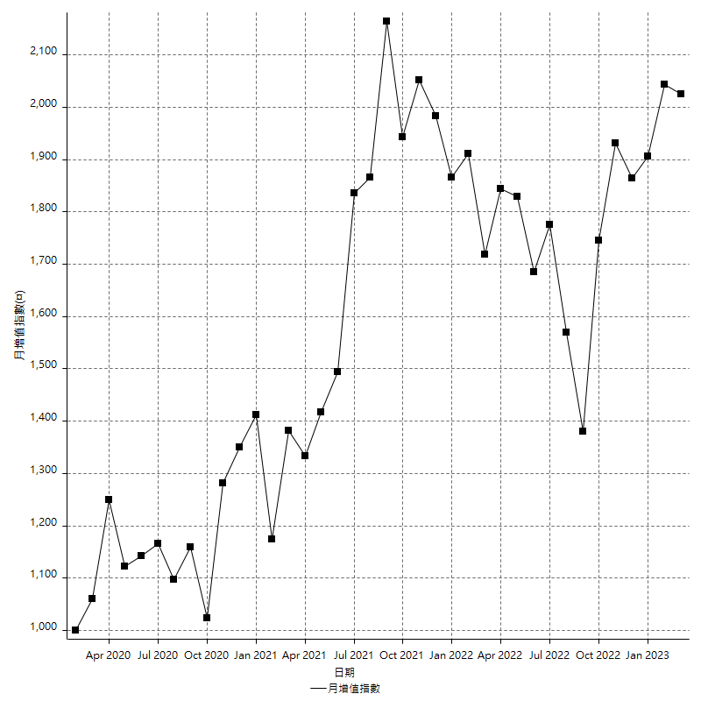
策略績效總結果

 | 所有交易 | 多單 | 空單
淨利 | 200000 | n/a | 200000
毛利 | 1376200 | n/a | 1376200
毛損 | -1176200 | n/a | -1176200
調整後淨利 | -4368.1559828 | n/a | -4368.1559828
調整後毛利 | 1252613.5917 | n/a | 1252613.5917
調整後毛損 | -1256981.7477 | n/a | -1256981.7477
特定淨利 | -347400 | n/a | -347400
特定毛利 | 828800 | n/a | 828800
特定毛損 | -1176200 | n/a | -1176200
帳戶所需金額 | 181800 | n/a | 181800
帳戶報酬 | 110.0110011 | n/a | 110.0110011
初始資本報酬 | 100 | n/a | 100
最大策略虧損 | -190200 | n/a | -190200
最大策略虧損 (%) | -41.079913607 | n/a | -41.079913607
最大平倉交易虧損 | -181800 | n/a | -181800
最大平倉交易虧損 (%) | -39.694323144 | n/a | -39.694323144
最大的策略虧損報酬 | 1.0515247108 | n/a | 1.0515247108
獲利因子 | 1.170039109 | n/a | 1.170039109
調整獲利因子 | -0.99652488511 | n/a | -0.99652488511
特定獲利因子 | -0.70464206768 | n/a | -0.70464206768
最大持有契約數量 | 1 | 0 | 1
滑價支付 | 123200 | n/a | 123200
佣金支付 | 0 | n/a | 0
未平倉部位損益 | n/a | n/a | n/a
年報酬率 | 32.466446215 | n/a | 32.466446215
月報酬率 | 2.7055371846 | n/a | 2.7055371846
買進持有績效 | 75136.49363 | n/a | 75136.49363
平均月報酬 | 5263.1578947
月報酬的標準差 | 30992.836322

績效比率

成長潛力比(Upside Potential Ratio) | 16.571424044
夏普比率 | 0.22238253901
索丁諾比率 | 0.47443316522
Fouse 比率 | 0.017225151113
Calmar 比率 | 0.0046885113269
Sterling 比率 | 0.0019383823331
淨利/最大損失百分比 | 2380.952381
淨利/最大交易績效拉回百分比 | 2500
淨利/最大策略績效拉回百分比 | 105.15247108
特定淨利/最大損失百分比 | -4135.7142857
特定淨利/最大交易績效拉回百分比 | -4342.5
特定淨利/最大策略績效拉回百分比 | -182.64984227
調整後淨利/最大損失百分比 | -52.001856939
調整後淨利/最大交易績效拉回百分比 | -54.601949786
調整後淨利/最大策略績效拉回百分比 | -2.2966119784

時間分析

交易期間 | 3 Yrs, 1 Mth, 3 Dys, 11 Mins
策略在市場的時間 | 12 Dys, 17 Hrs, 27 Mins
策略在市場的時間百分比 | 1.1312886147
最長的持平期間 | 18 Dys, 22 Hrs, 35 Mins
最大獲利日期 | 2021-05-20
最大虧損日期 | 2020-02-10
最大策略虧損日期 | 9/2/22
最大平倉交易虧損日期 | 8/31/22

詳細權益曲線

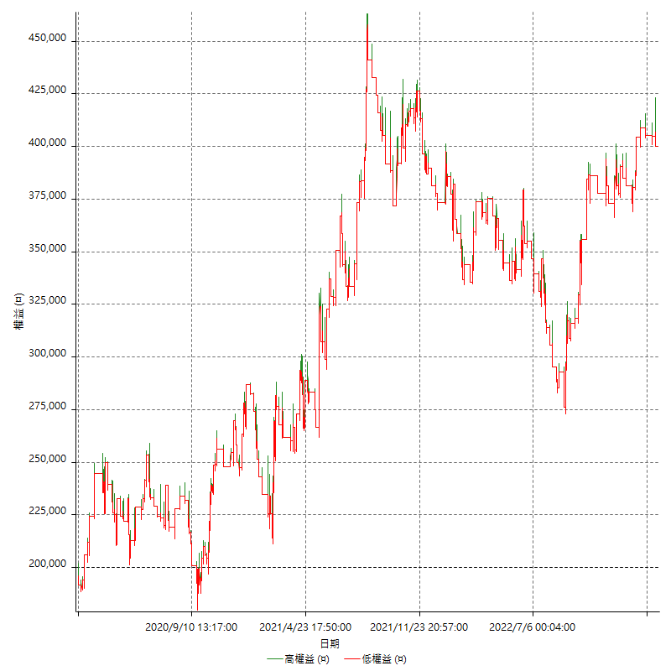

詳細權益曲線及績效拉回

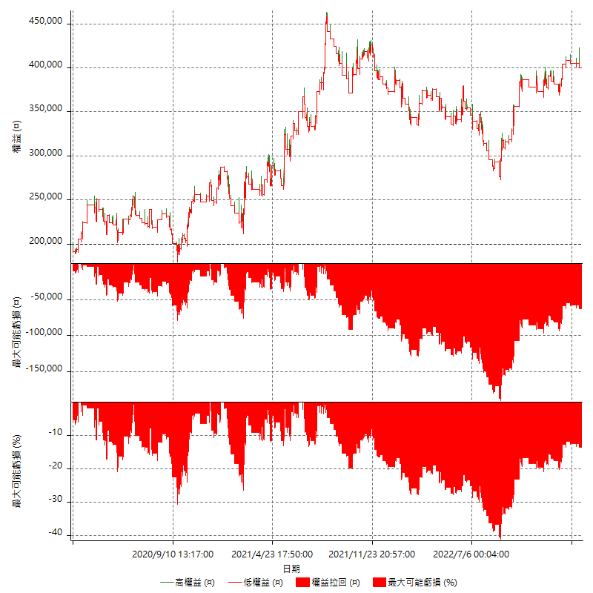

多單詳細權益曲線

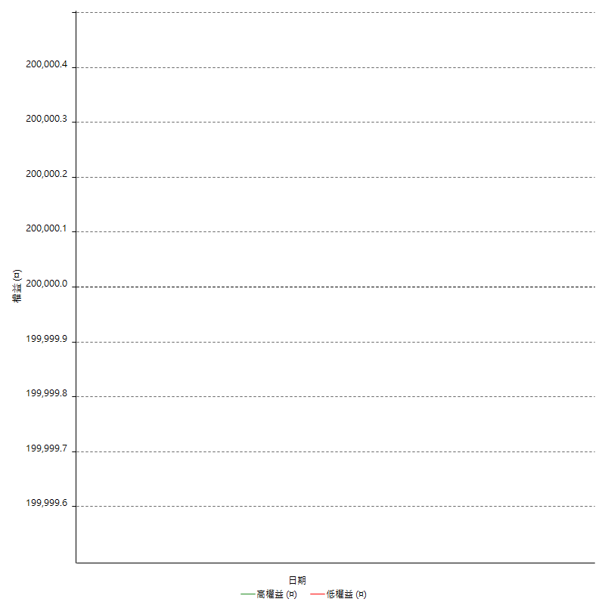

空單詳細權益曲線

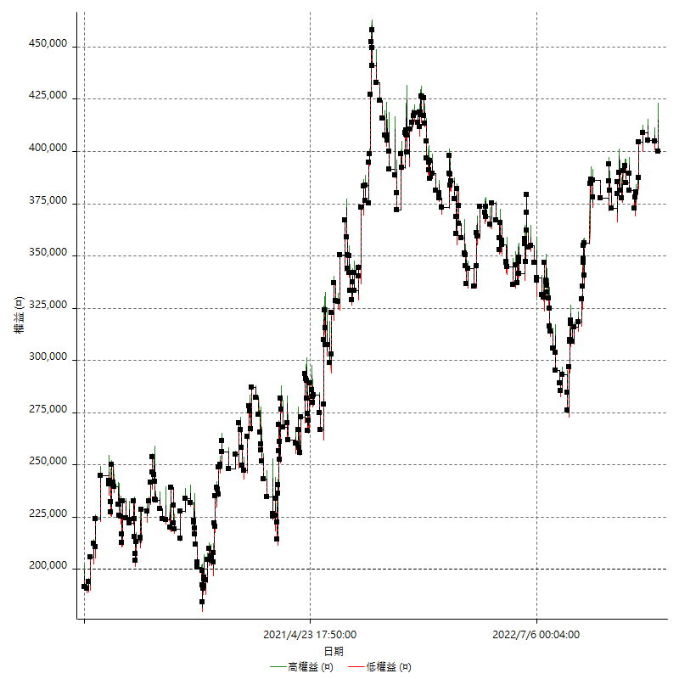

權益增加 & 拉回

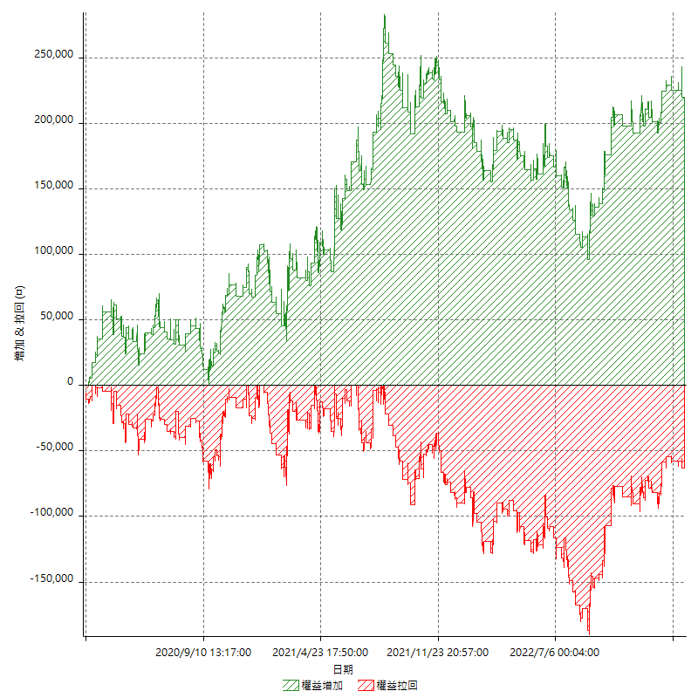

權益增加 & 拉回(%)

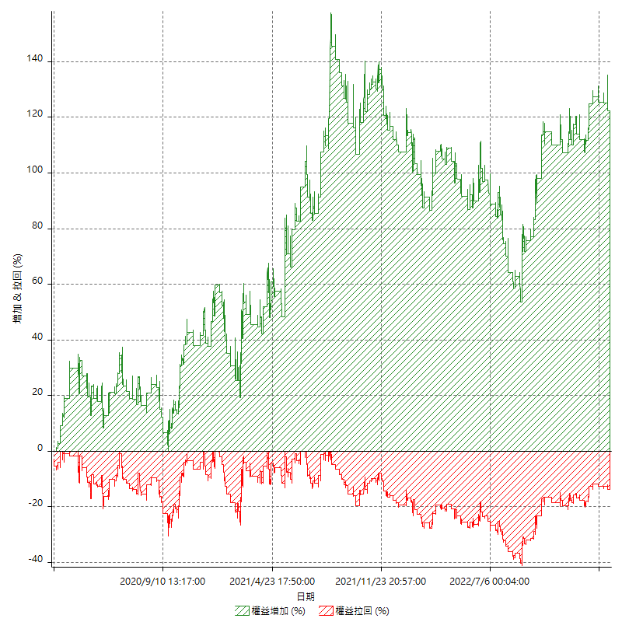

平倉權益曲線

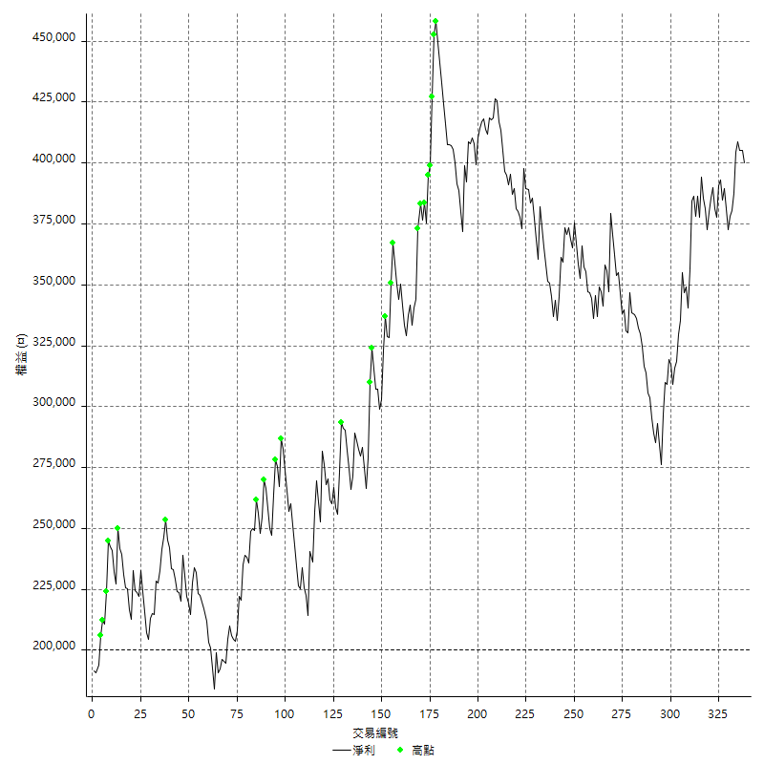

平倉權益曲線及績效拉回

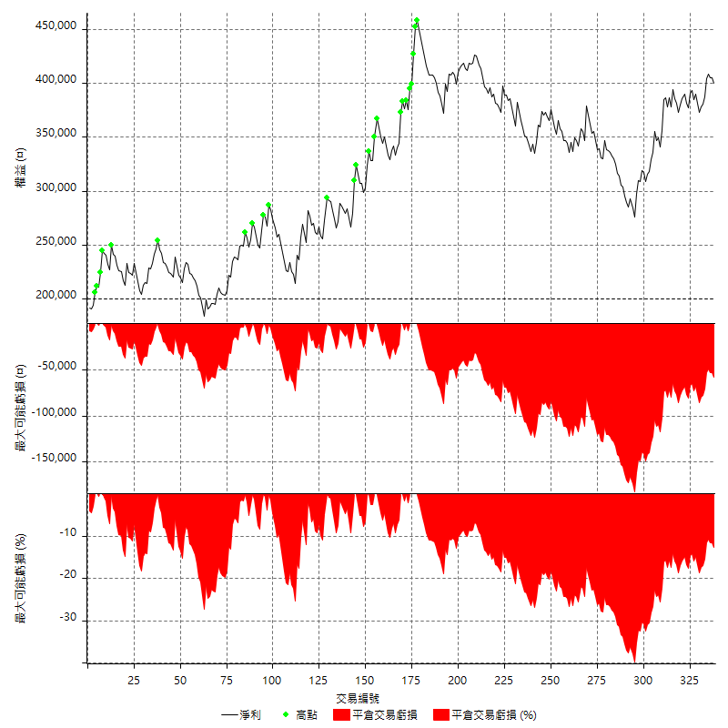

買進持有績效

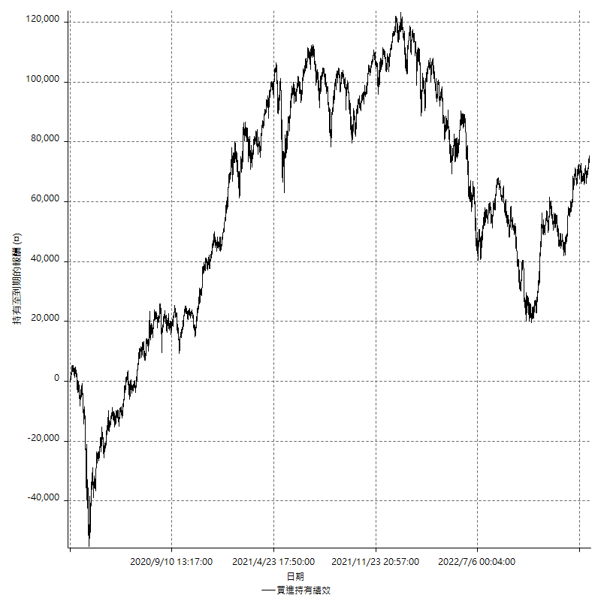

月增值指數

交易分析
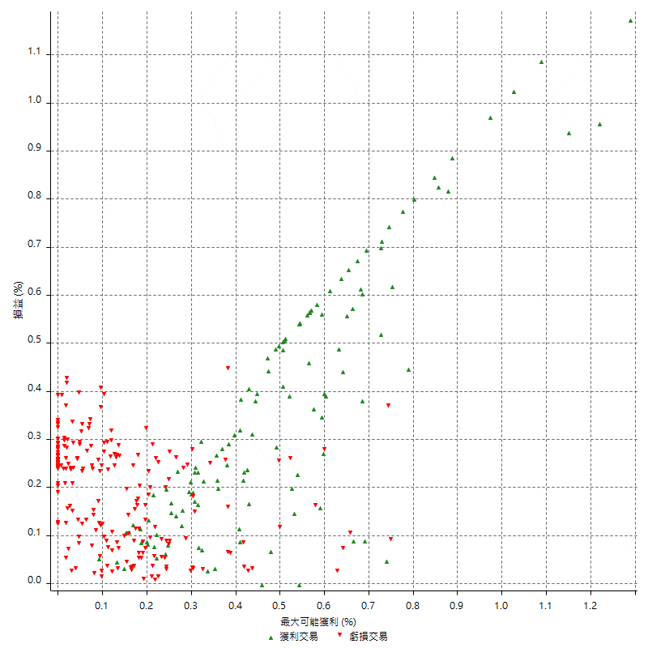
總交易分析

 | 所有交易 | 多單 | 空單
交易總次數 | 338 | 0 | 338
未平倉交易總數量 | 0 | 0 | 0
獲利交易次數 | 124 | 0 | 124
虧損交易次數 | 212 | 0 | 212
勝率 | 36.686390533 | 0 | 36.686390533
平均交易(獲利 & 虧損) | 591.71597633 | n/a | 591.71597633
平均獲利交易 | 11098.387097 | n/a | 11098.387097
平均虧損交易 | -5548.1132075 | n/a | -5548.1132075
平均獲利/平均虧損 比率 | 2.0003894444 | n/a | 2.0003894444
最大的交易獲利 | 32000 | n/a | 32000
最大的交易虧損 | -8400 | n/a | -8400
平倉交易的平均K棒數 | 4 | n/a | 4
獲利平倉交易的平均K棒數 | 5.2 | n/a | 5.2
虧損平倉交易的平均K棒數 | 3.3 | n/a | 3.3
平倉交易間的平均K棒數 | 6 | n/a | 6
獲利平倉交易間的平均K棒數 | 417.3 | n/a | 417.3
虧損平倉交易間的平均K棒數 | 243.9 | n/a | 243.9

極端交易

 | 全部 | 正 | 負
1 Std. Deviation of Avg. Trade | 9601.0225724 | 7749.0517004 | 3076.9816913
平均交易金額 +1標準差 | 10192.738549 | 18847.438797 | -2471.1315163
平均交易金額 -1標準差 | -9009.3065961 | 3349.3353964 | -8625.0948988
極端交易次數 | 23 | 23 | 0
極端交易損益比 |  | 547400

最大獲利/最大虧損

 | 最大可能獲利 | 最大可能虧損
最大值 | 39200 | -8000
最大值日期 | 2021-05-20 | 2020-02-10
平均值 | 8124.260355 | -4997.6331361
最大值 (%) | 1.2891152926 | -0.42449326117
最大值 (%) 日期 | 2020-03-31 | 2020-03-30
平均值 (%) | 0.27459411475 | -0.1694307378
1標準差 | 7431.6631654 | 2800.7619282
平均交易金額 +1標準差 | 15555.92352 | -2196.8712079
平均交易金額 -1標準差 | 692.59718964 | -7798.3950643

交易序列分析

Z值 | -0.76445400991
信賴界限 | 0.55540372168
策略精確預期 | 591.71597633
最大連續獲利交易次數 | 5
最大連續虧損交易次數 | 13
最大連續獲利金額 | 82800
最大連續虧損金額 | -61400
最大連續獲利 (%) | 22.068230277
最大連續虧損 (%) | -21.282051282

交易序列統計量

連續獲利 | 序列編號 | 序列的平均獲利 | 下筆交易的平均虧損
1 | 44 | 11804.545455 | -6745.4545455
2 | 19 | 10984.210526 | -3200
3 | 5 | 11986.666667 | -7040
4 | 3 | 7900 | -6600
5 | 3 | 10986.666667 | -6800
連續虧損 | 序列編號 | 序列的平均虧損 | 下筆交易的平均獲利
1 | 25 | -5240 | 9496
2 | 23 | -5608.6956522 | 12295.652174
3 | 12 | -5777.7777778 | 8700
4 | 6 | -5775 | 14633.333333
5 | 2 | -6200 | 6900
6 | 2 | -6666.6666667 | 4600
7 | 4 | -5492.8571429 | 14600
8 | 1 | -4200 | 19000
10 | 1 | -4980 | 15000
13 | 1 | -4723.0769231 | 7600

總交易

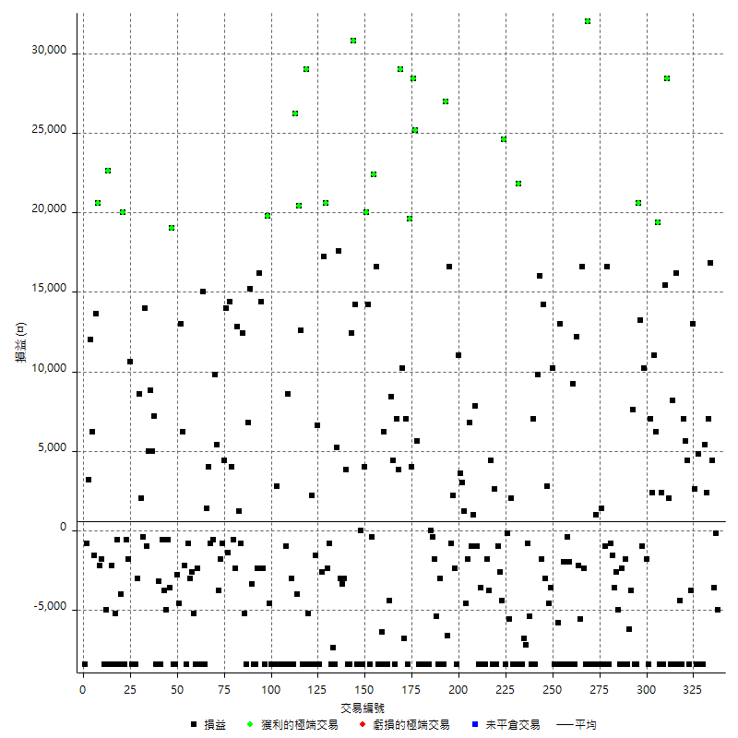

獲利交易

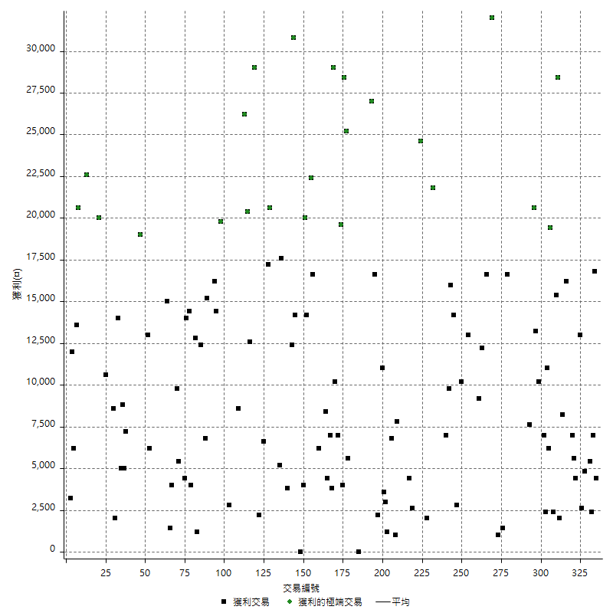

虧損交易

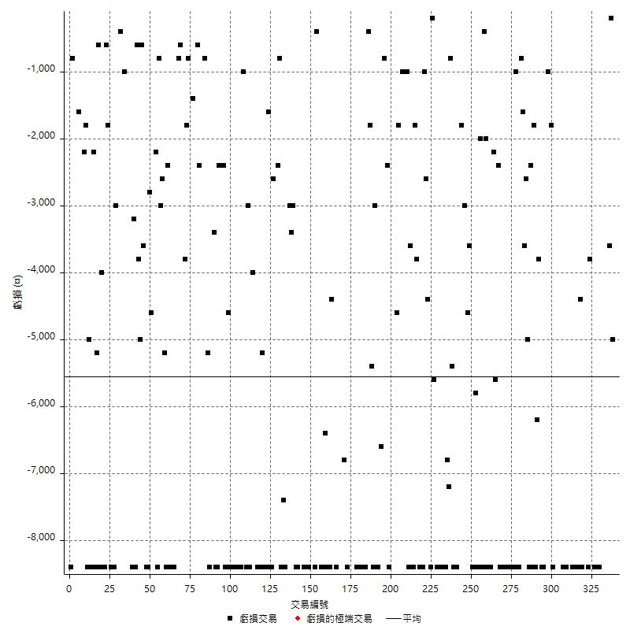

最大可能虧損

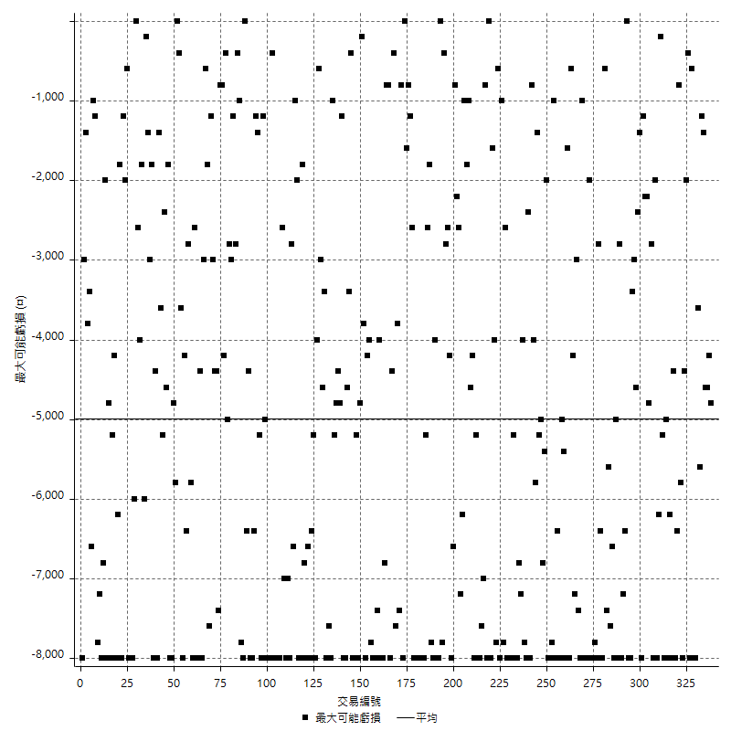

虧損的損益

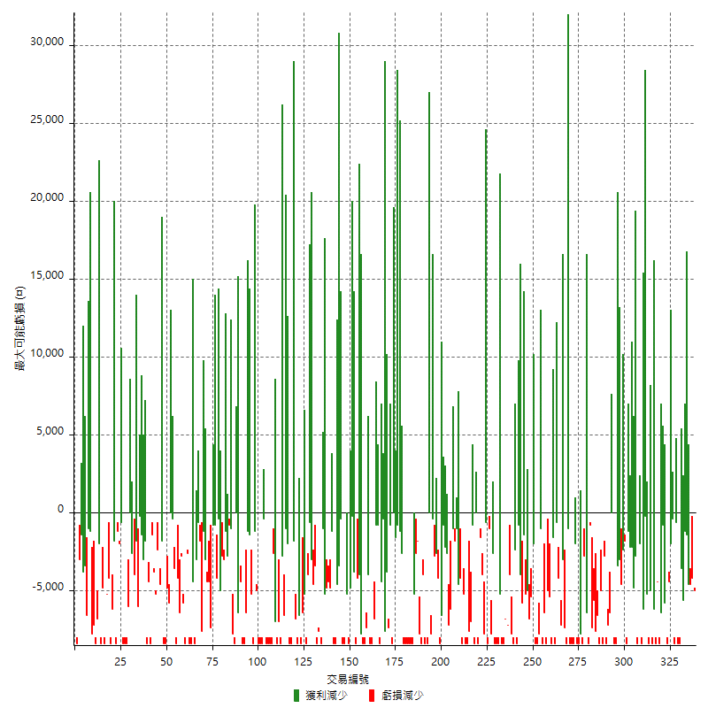

最大虧損幅度

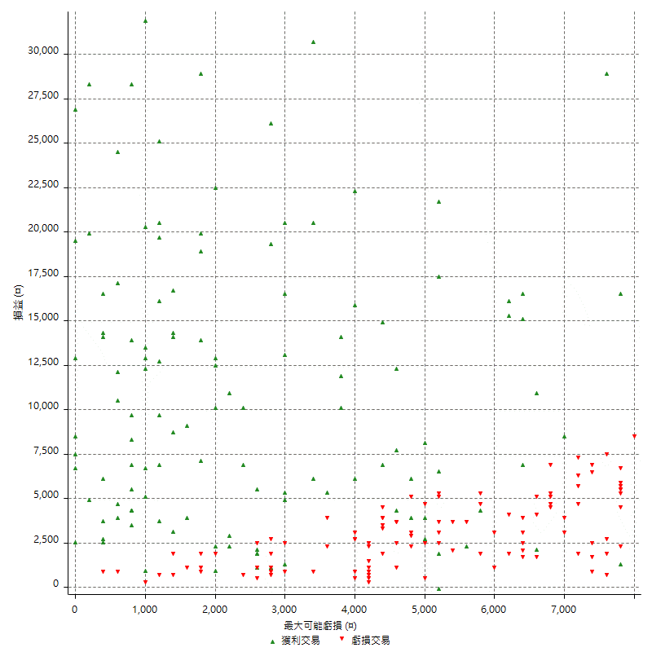

最大虧損幅度 (%)

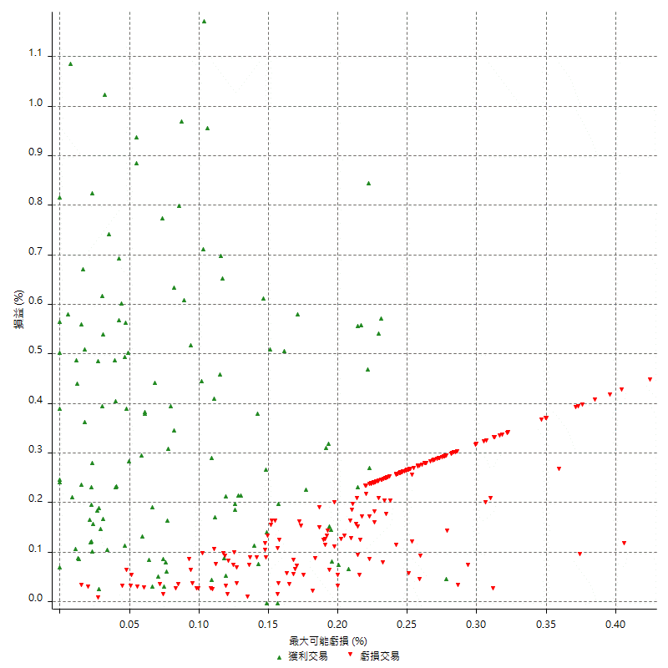

最大可能獲利

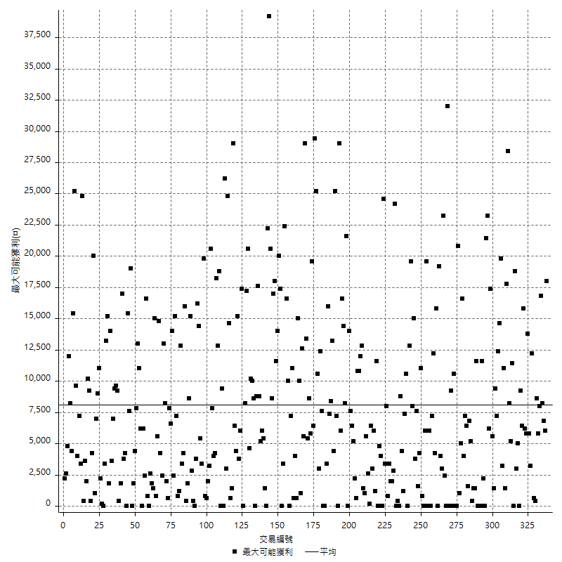

獲利的損益

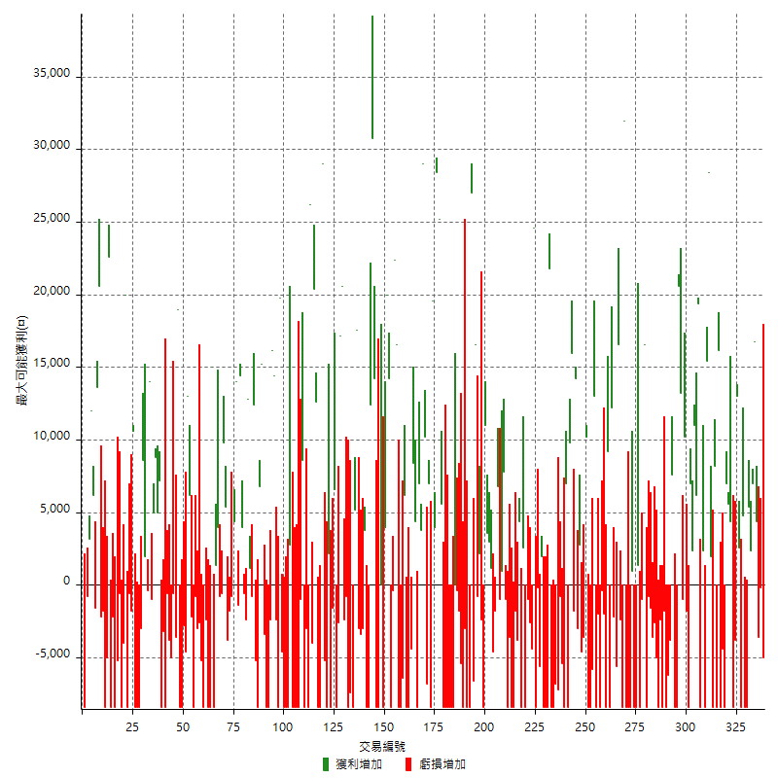

最大獲利幅度

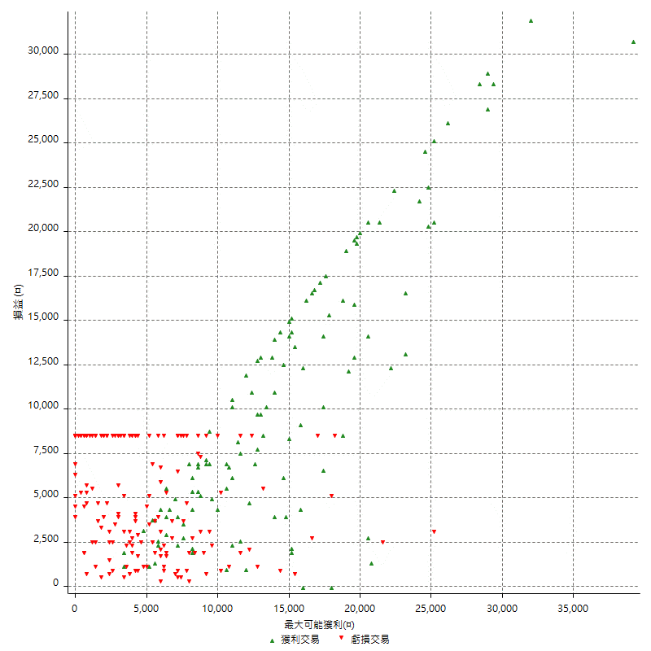

最大獲利幅度 (%)

週期性分析
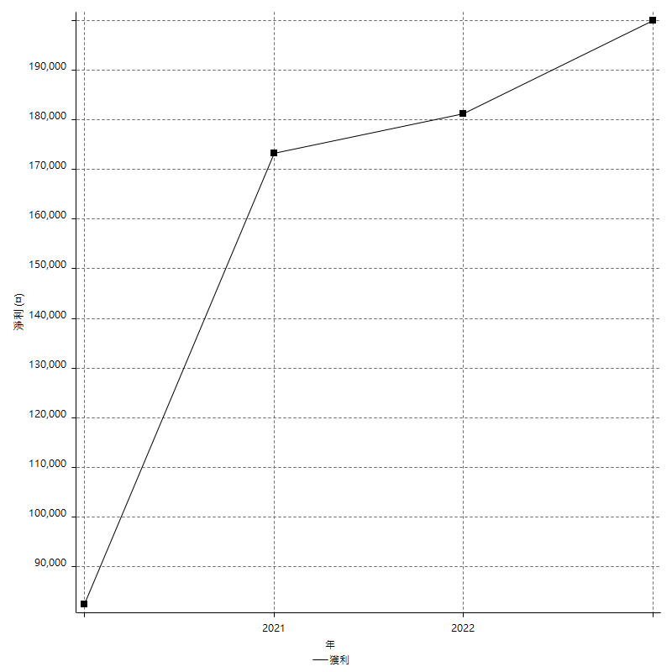
Daily Period Analysis

期間 | 獲利(¤) | 獲利(%) | 毛利 | 毛損 | 交易次數 | 勝率
2023-03-02 | -5000 | -1.2345679012 | 0 | -5000 | 1 | 0
2023-02-21 | -200 | -0.04935834156 | 0 | -200 | 1 | 0
2023-02-09 | -3600 | -0.88062622309 | 0 | -3600 | 1 | 0
2023-01-31 | 4400 | 1.0880316518 | 4400 | 0 | 1 | 100
2023-01-12 | 16800 | 4.3343653251 | 16800 | 0 | 1 | 100
2023-01-11 | 7000 | 1.8392012612 | 7000 | 0 | 1 | 100
2023-01-06 | 2400 | 0.63458487573 | 2400 | 0 | 1 | 100
2023-01-05 | 5400 | 1.4484978541 | 5400 | 0 | 1 | 100
2023-01-04 | -8400 | -2.203567681 | 0 | -8400 | 1 | 0
2022-12-23 | -3600 | -0.93555093555 | 4800 | -8400 | 2 | 50
2022-12-19 | -8400 | -2.1363173957 | 0 | -8400 | 1 | 0
2022-12-16 | 2600 | 0.66564260113 | 2600 | 0 | 1 | 100
2022-12-13 | 13000 | 3.4427966102 | 13000 | 0 | 1 | 100
2022-12-09 | -3800 | -0.99632931306 | 0 | -3800 | 1 | 0
2022-12-07 | -8400 | -2.1549512571 | 0 | -8400 | 1 | 0
2022-12-06 | 4400 | 1.1416709912 | 4400 | 0 | 1 | 100
2022-12-02 | 12600 | 3.3798283262 | 12600 | 0 | 2 | 100
2022-11-22 | -8400 | -2.203567681 | 0 | -8400 | 1 | 0
2022-11-18 | -4400 | -1.1410788382 | 0 | -4400 | 1 | 0
2022-11-17 | 7800 | 2.0645844362 | 16200 | -8400 | 2 | 50
2022-11-02 | -8400 | -2.17503884 | 0 | -8400 | 1 | 0
2022-10-19 | -200 | -0.051759834369 | 8200 | -8400 | 2 | 50
2022-10-17 | 2000 | 0.52029136316 | 2000 | 0 | 1 | 100
2022-10-13 | 28400 | 7.9775280899 | 28400 | 0 | 1 | 100
2022-10-03 | 7000 | 2.005730659 | 15400 | -8400 | 2 | 50
2022-09-30 | -6000 | -1.6901408451 | 2400 | -8400 | 2 | 50
2022-09-29 | 25600 | 7.7717061324 | 25600 | 0 | 2 | 100
2022-09-27 | 11000 | 3.4547738693 | 11000 | 0 | 1 | 100
2022-09-21 | 2400 | 0.75949367089 | 2400 | 0 | 1 | 100
2022-09-13 | 7000 | 2.2653721683 | 7000 | 0 | 1 | 100
2022-09-08 | -8400 | -2.6465028355 | 0 | -8400 | 1 | 0
2022-09-06 | 8400 | 2.7184466019 | 10200 | -1800 | 2 | 50
2022-09-05 | 12200 | 4.1105121294 | 13200 | -1000 | 2 | 50
2022-09-02 | 20600 | 7.4583635047 | 20600 | 0 | 1 | 100
2022-08-31 | -16800 | -5.7337883959 | 0 | -16800 | 2 | 0
2022-08-22 | 7600 | 2.6629292221 | 7600 | 0 | 1 | 100
2022-08-18 | -3800 | -1.3139695712 | 0 | -3800 | 1 | 0
2022-08-17 | -6200 | -2.0988490183 | 0 | -6200 | 1 | 0
2022-08-09 | -10200 | -3.3376963351 | 0 | -10200 | 2 | 0
2022-08-04 | -8400 | -2.6751592357 | 0 | -8400 | 1 | 0
2022-07-29 | -2400 | -0.7585335019 | 0 | -2400 | 1 | 0
2022-07-28 | -13400 | -4.0630685264 | 0 | -13400 | 2 | 0
2022-07-27 | -2600 | -0.78219013237 | 0 | -2600 | 1 | 0
2022-07-25 | -5200 | -1.5402843602 | 0 | -5200 | 2 | 0
2022-07-22 | -9200 | -2.6528258362 | 0 | -9200 | 2 | 0
2022-07-20 | 16600 | 5.0272562084 | 16600 | 0 | 1 | 100
2022-07-19 | -1000 | -0.30193236715 | 0 | -1000 | 1 | 0
2022-07-15 | -8400 | -2.4734982332 | 0 | -8400 | 1 | 0
2022-07-06 | -7000 | -2.0196191575 | 1400 | -8400 | 2 | 50
2022-07-01 | -8400 | -2.3661971831 | 0 | -8400 | 1 | 0
2022-06-24 | 1000 | 0.28248587571 | 1000 | 0 | 1 | 100
2022-06-21 | -8400 | -2.3178807947 | 0 | -8400 | 1 | 0
2022-06-17 | -16800 | -4.4303797468 | 0 | -16800 | 2 | 0
2022-06-16 | 32000 | 9.2165898618 | 32000 | 0 | 1 | 100
2022-06-15 | -8400 | -2.3622047244 | 0 | -8400 | 1 | 0
2022-06-14 | 14200 | 4.1593438781 | 16600 | -2400 | 2 | 50
2022-06-02 | -7800 | -2.2336769759 | 0 | -7800 | 2 | 0
2022-06-01 | 12200 | 3.6201780415 | 12200 | 0 | 1 | 100
2022-05-31 | -8400 | -2.4319629415 | 0 | -8400 | 1 | 0
2022-05-26 | 9200 | 2.7364663891 | 9200 | 0 | 1 | 100
2022-05-23 | -8400 | -2.4376088218 | 0 | -8400 | 1 | 0
2022-05-11 | -2000 | -0.57703404501 | 0 | -2000 | 1 | 0
2022-05-10 | -8800 | -2.4760832864 | 0 | -8800 | 2 | 0
2022-05-03 | -10400 | -2.8430836523 | 0 | -10400 | 2 | 0
2022-04-27 | 13000 | 3.6848072562 | 13000 | 0 | 1 | 100
2022-04-26 | -14200 | -3.8692098093 | 0 | -14200 | 2 | 0
2022-04-20 | -8400 | -2.2376132126 | 0 | -8400 | 1 | 0
2022-04-12 | 10200 | 2.7929901424 | 10200 | 0 | 1 | 100
2022-04-08 | -3600 | -0.97613882863 | 0 | -3600 | 1 | 0
2022-03-30 | -4600 | -1.2319228709 | 0 | -4600 | 1 | 0
2022-03-29 | -200 | -0.053533190578 | 2800 | -3000 | 2 | 50
2022-03-18 | 14200 | 3.9510294936 | 14200 | 0 | 1 | 100
2022-03-14 | 14200 | 4.1135573581 | 16000 | -1800 | 2 | 50
2022-03-11 | 9800 | 2.9218843172 | 9800 | 0 | 1 | 100
2022-03-08 | -8400 | -2.4432809773 | 0 | -8400 | 1 | 0
2022-02-23 | 7000 | 2.0783847981 | 7000 | 0 | 1 | 100
2022-02-21 | -8400 | -2.4333719583 | 0 | -8400 | 1 | 0
2022-02-18 | -6200 | -1.7643710871 | 0 | -6200 | 2 | 0
2022-02-17 | -7200 | -2.0078081428 | 0 | -7200 | 1 | 0
2022-02-10 | -6800 | -1.8609742748 | 0 | -6800 | 1 | 0
2022-02-07 | -16800 | -4.3956043956 | 0 | -16800 | 2 | 0
2022-01-25 | 21800 | 6.0488346282 | 21800 | 0 | 1 | 100
2022-01-24 | -16800 | -4.4538706257 | 0 | -16800 | 2 | 0
2022-01-20 | -8400 | -2.1784232365 | 0 | -8400 | 1 | 0
2022-01-13 | 2000 | 0.52137643379 | 2000 | 0 | 1 | 100
2022-01-12 | -5800 | -1.489470981 | 0 | -5800 | 2 | 0
2022-01-11 | 16200 | 4.3408360129 | 24600 | -8400 | 2 | 50
2021-12-27 | -4400 | -1.1652542373 | 0 | -4400 | 1 | 0
2021-12-22 | -3600 | -0.944386149 | 0 | -3600 | 2 | 0
2021-12-15 | -8400 | -2.1560574949 | 0 | -8400 | 1 | 0
2021-12-09 | 2600 | 0.67183462532 | 2600 | 0 | 1 | 100
2021-12-06 | -8400 | -2.124430956 | 0 | -8400 | 1 | 0
2021-12-03 | 600 | 0.15197568389 | 4400 | -3800 | 2 | 50
2021-12-02 | -1800 | -0.45385779123 | 0 | -1800 | 1 | 0
2021-11-29 | -16800 | -4.0638606676 | 0 | -16800 | 2 | 0
2021-11-25 | -3600 | -0.86330935252 | 0 | -3600 | 1 | 0
2021-11-24 | -9400 | -2.2045028143 | 0 | -9400 | 2 | 0
2021-11-19 | 7800 | 1.8633540373 | 7800 | 0 | 1 | 100
2021-11-18 | 1000 | 0.23946360153 | 1000 | 0 | 1 | 100
2021-11-17 | -1000 | -0.23889154324 | 0 | -1000 | 1 | 0
2021-11-16 | 5000 | 1.2088974855 | 6800 | -1800 | 2 | 50
2021-11-12 | -4600 | -1.099952176 | 0 | -4600 | 1 | 0
2021-11-08 | 1200 | 0.28776978417 | 1200 | 0 | 1 | 100
2021-11-04 | 3000 | 0.72463768116 | 3000 | 0 | 1 | 100
2021-11-02 | 3600 | 0.87719298246 | 3600 | 0 | 1 | 100
2021-10-28 | 11000 | 2.7541311968 | 11000 | 0 | 1 | 100
2021-10-25 | -10800 | -2.6328620185 | 0 | -10800 | 2 | 0
2021-10-22 | 1400 | 0.34246575342 | 2200 | -800 | 2 | 50
2021-10-21 | 16600 | 4.2325344212 | 16600 | 0 | 1 | 100
2021-10-14 | -6600 | -1.6549648947 | 0 | -6600 | 1 | 0
2021-10-13 | 27000 | 7.2619688004 | 27000 | 0 | 1 | 100
2021-10-05 | -16800 | -4.3232115286 | 0 | -16800 | 2 | 0
2021-09-30 | -3000 | -0.76608784474 | 0 | -3000 | 1 | 0
2021-09-17 | -13800 | -3.4040453873 | 0 | -13800 | 2 | 0
2021-09-14 | -1800 | -0.442043222 | 0 | -1800 | 1 | 0
2021-09-13 | -400 | -0.098135426889 | 0 | -400 | 2 | 0
2021-09-09 | -8400 | -2.0192307692 | 0 | -8400 | 1 | 0
2021-09-06 | -8400 | -1.9792648445 | 0 | -8400 | 1 | 0
2021-09-01 | -8400 | -1.9408502773 | 0 | -8400 | 1 | 0
2021-08-25 | -8400 | -1.9038984587 | 0 | -8400 | 1 | 0
2021-08-18 | -16800 | -3.6681222707 | 0 | -16800 | 2 | 0
2021-08-17 | 5600 | 1.2378426172 | 5600 | 0 | 1 | 100
2021-08-16 | 25200 | 5.8988764045 | 25200 | 0 | 1 | 100
2021-08-13 | 28400 | 7.1213640923 | 28400 | 0 | 1 | 100
2021-08-12 | 4000 | 1.0131712259 | 4000 | 0 | 1 | 100
2021-08-11 | 11200 | 2.9197080292 | 19600 | -8400 | 2 | 50
2021-08-05 | 200 | 0.052164840897 | 7000 | -6800 | 2 | 50
2021-08-03 | 10200 | 2.7331189711 | 10200 | 0 | 1 | 100
2021-07-28 | 29000 | 8.4253341081 | 29000 | 0 | 1 | 100
2021-07-23 | 10800 | 3.2393521296 | 10800 | 0 | 2 | 100
2021-07-15 | -4000 | -1.1855364552 | 4400 | -8400 | 2 | 50
2021-07-13 | 8400 | 2.5531914894 | 8400 | 0 | 1 | 100
2021-07-12 | -4400 | -1.3197360528 | 0 | -4400 | 1 | 0
2021-07-08 | -8400 | -2.4575775307 | 0 | -8400 | 1 | 0
2021-07-07 | -2200 | -0.63953488372 | 6200 | -8400 | 2 | 50
2021-07-02 | -14800 | -4.1248606466 | 0 | -14800 | 2 | 0
2021-07-01 | -8400 | -2.2875816993 | 0 | -8400 | 1 | 0
2021-06-29 | 16600 | 4.734740445 | 16600 | 0 | 1 | 100
2021-06-21 | 22400 | 6.8251066423 | 22400 | 0 | 1 | 100
2021-06-16 | -400 | -0.12172854534 | 0 | -400 | 1 | 0
2021-06-10 | -8400 | -2.4925816024 | 0 | -8400 | 1 | 0
2021-06-08 | 14200 | 4.3990086741 | 14200 | 0 | 1 | 100
2021-06-02 | 24000 | 8.0321285141 | 24000 | 0 | 2 | 100
2021-05-31 | -8400 | -2.734375 | 0 | -8400 | 1 | 0
2021-05-26 | 0 | 0 | 0 | 0 | 1 | 0
2021-05-24 | -16800 | -5.1851851852 | 0 | -16800 | 2 | 0
2021-05-20 | 45000 | 16.129032258 | 45000 | 0 | 2 | 100
2021-05-19 | 12400 | 4.6511627907 | 12400 | 0 | 1 | 100
2021-05-13 | -8400 | -3.0545454545 | 0 | -8400 | 1 | 0
2021-05-12 | -8400 | -2.9640084686 | 0 | -8400 | 1 | 0
2021-04-29 | 3800 | 1.3590844063 | 3800 | 0 | 1 | 100
2021-04-28 | -6400 | -2.2377622378 | 0 | -6400 | 2 | 0
2021-04-27 | -3000 | -1.0380622837 | 0 | -3000 | 1 | 0
2021-04-22 | 17600 | 6.4848931466 | 17600 | 0 | 1 | 100
2021-04-21 | 5200 | 1.9534184823 | 5200 | 0 | 1 | 100
2021-04-20 | -15800 | -5.6028368794 | 0 | -15800 | 2 | 0
2021-04-19 | -8400 | -2.8925619835 | 0 | -8400 | 1 | 0
2021-04-16 | -800 | -0.27472527473 | 0 | -800 | 1 | 0
2021-04-15 | -2400 | -0.8174386921 | 0 | -2400 | 1 | 0
2021-04-14 | 20600 | 7.5457875458 | 20600 | 0 | 1 | 100
2021-04-07 | 17200 | 6.7240031274 | 17200 | 0 | 1 | 100
2021-04-01 | -11000 | -4.1229385307 | 0 | -11000 | 2 | 0
2021-03-30 | 6600 | 2.5365103766 | 6600 | 0 | 1 | 100
2021-03-25 | -1600 | -0.61115355233 | 0 | -1600 | 1 | 0
2021-03-11 | -8400 | -3.1088082902 | 0 | -8400 | 1 | 0
2021-03-10 | 2200 | 0.82089552239 | 2200 | 0 | 1 | 100
2021-03-03 | -8400 | -3.0390738061 | 0 | -8400 | 1 | 0
2021-02-25 | -5200 | -1.8465909091 | 0 | -5200 | 1 | 0
2021-02-24 | 29000 | 11.480601742 | 29000 | 0 | 1 | 100
2021-02-23 | -16800 | -6.2360801782 | 0 | -16800 | 2 | 0
2021-02-22 | 33000 | 13.959390863 | 33000 | 0 | 2 | 100
2021-02-19 | 22200 | 10.364145658 | 26200 | -4000 | 2 | 50
2021-02-18 | -11400 | -5.0531914894 | 0 | -11400 | 2 | 0
2021-02-05 | -8400 | -3.5897435897 | 0 | -8400 | 1 | 0
2021-02-04 | 8600 | 3.8154392192 | 8600 | 0 | 1 | 100
2021-02-01 | -9400 | -4.003407155 | 0 | -9400 | 2 | 0
2021-01-21 | -8400 | -3.4539473684 | 0 | -8400 | 1 | 0
2021-01-14 | -8400 | -3.3386327504 | 0 | -8400 | 1 | 0
2021-01-12 | -8400 | -3.2307692308 | 0 | -8400 | 1 | 0
2021-01-11 | -5600 | -2.1084337349 | 2800 | -8400 | 2 | 50
2021-01-08 | -8400 | -3.0656934307 | 0 | -8400 | 1 | 0
2021-01-06 | -8400 | -2.9745042493 | 0 | -8400 | 1 | 0
2020-12-30 | -4600 | -1.6027874564 | 0 | -4600 | 1 | 0
2020-12-22 | 19800 | 7.4101796407 | 19800 | 0 | 1 | 100
2020-12-21 | -8400 | -3.0478955007 | 0 | -8400 | 1 | 0
2020-12-18 | -2400 | -0.86330935252 | 0 | -2400 | 1 | 0
2020-12-17 | 14400 | 5.4628224583 | 14400 | 0 | 1 | 100
2020-12-15 | 16200 | 6.5481002425 | 16200 | 0 | 1 | 100
2020-12-09 | -2400 | -0.96076861489 | 0 | -2400 | 1 | 0
2020-12-04 | -8400 | -3.2532920217 | 0 | -8400 | 1 | 0
2020-12-03 | -8400 | -3.1507876969 | 0 | -8400 | 1 | 0
2020-12-02 | -3400 | -1.2592592593 | 0 | -3400 | 1 | 0
2020-11-30 | 15200 | 5.9654631083 | 15200 | 0 | 1 | 100
2020-11-24 | 6800 | 2.7419354839 | 6800 | 0 | 1 | 100
2020-11-11 | -8400 | -3.2761310452 | 0 | -8400 | 1 | 0
2020-10-29 | 7200 | 2.8892455859 | 12400 | -5200 | 2 | 50
2020-10-27 | 400 | 0.16077170418 | 1200 | -800 | 2 | 50
2020-10-23 | 12800 | 5.4237288136 | 12800 | 0 | 1 | 100
2020-10-22 | -2400 | -1.0067114094 | 0 | -2400 | 1 | 0
2020-10-21 | -600 | -0.2510460251 | 0 | -600 | 1 | 0
2020-10-20 | 4000 | 1.7021276596 | 4000 | 0 | 1 | 100
2020-10-16 | 13000 | 5.8558558559 | 14400 | -1400 | 2 | 50
2020-10-15 | 14000 | 6.7307692308 | 14000 | 0 | 1 | 100
2020-10-14 | 3600 | 1.7612524462 | 4400 | -800 | 2 | 50
2020-10-12 | -1800 | -0.87293889428 | 0 | -1800 | 1 | 0
2020-10-07 | -3800 | -1.8095238095 | 0 | -3800 | 1 | 0
2020-10-05 | 5400 | 2.6392961877 | 5400 | 0 | 1 | 100
2020-09-29 | 9800 | 5.0308008214 | 9800 | 0 | 1 | 100
2020-09-25 | -600 | -0.30706243603 | 0 | -600 | 1 | 0
2020-09-23 | 3200 | 1.6649323621 | 4000 | -800 | 2 | 50
2020-09-22 | -7000 | -3.5140562249 | 1400 | -8400 | 2 | 50
2020-09-21 | 6600 | 3.4267912773 | 15000 | -8400 | 2 | 50
2020-09-18 | -8400 | -4.1791044776 | 0 | -8400 | 1 | 0
2020-09-10 | -10800 | -5.0991501416 | 0 | -10800 | 2 | 0
2020-09-08 | -5200 | -2.3963133641 | 0 | -5200 | 1 | 0
2020-09-04 | -5600 | -2.5157232704 | 0 | -5600 | 2 | 0
2020-09-03 | -9200 | -3.9689387403 | 0 | -9200 | 2 | 0
2020-08-28 | -2200 | -0.94017094017 | 0 | -2200 | 1 | 0
2020-08-19 | 6200 | 2.7216856892 | 6200 | 0 | 1 | 100
2020-08-11 | 8400 | 3.8286235187 | 13000 | -4600 | 2 | 50
2020-07-30 | -2800 | -1.2601260126 | 0 | -2800 | 1 | 0
2020-07-29 | -16800 | -7.0292887029 | 0 | -16800 | 2 | 0
2020-07-24 | 19000 | 8.6363636364 | 19000 | 0 | 1 | 100
2020-07-22 | -3600 | -1.6100178891 | 0 | -3600 | 1 | 0
2020-07-15 | -600 | -0.26761819804 | 0 | -600 | 1 | 0
2020-07-09 | -5000 | -2.1815008726 | 0 | -5000 | 1 | 0
2020-07-03 | -3800 | -1.6309012876 | 0 | -3800 | 1 | 0
2020-06-24 | -600 | -0.25684931507 | 0 | -600 | 1 | 0
2020-06-23 | -8400 | -3.4710743802 | 0 | -8400 | 1 | 0
2020-06-22 | -11600 | -4.5741324921 | 0 | -11600 | 2 | 0
2020-06-17 | 12200 | 5.0538525269 | 12200 | 0 | 2 | 100
2020-06-15 | 8800 | 3.7833190026 | 8800 | 0 | 1 | 100
2020-06-11 | 5000 | 2.1968365554 | 5000 | 0 | 1 | 100
2020-06-09 | -1000 | -0.43744531934 | 0 | -1000 | 1 | 0
2020-05-28 | 14000 | 6.5237651445 | 14000 | 0 | 1 | 100
2020-05-27 | 1600 | 0.75117370892 | 2000 | -400 | 2 | 50
2020-05-19 | 8600 | 4.2074363992 | 8600 | 0 | 1 | 100
2020-05-18 | -11400 | -5.2826691381 | 0 | -11400 | 2 | 0
2020-05-15 | -16800 | -7.222699914 | 0 | -16800 | 2 | 0
2020-05-14 | 10600 | 4.7747747748 | 10600 | 0 | 1 | 100
2020-05-07 | -1800 | -0.80428954424 | 0 | -1800 | 1 | 0
2020-05-06 | -600 | -0.26737967914 | 0 | -600 | 1 | 0
2020-04-29 | -8400 | -3.6082474227 | 0 | -8400 | 1 | 0
2020-04-23 | 20000 | 9.3984962406 | 20000 | 0 | 1 | 100
2020-04-22 | -12400 | -5.5062166963 | 0 | -12400 | 2 | 0
2020-04-20 | -600 | -0.26572187777 | 0 | -600 | 1 | 0
2020-04-16 | -5200 | -2.2510822511 | 0 | -5200 | 1 | 0
2020-04-15 | -8400 | -3.5087719298 | 0 | -8400 | 1 | 0
2020-04-07 | -10600 | -4.24 | 0 | -10600 | 2 | 0
2020-03-31 | 22600 | 9.9384344767 | 22600 | 0 | 1 | 100
2020-03-30 | -13400 | -5.5647840532 | 0 | -13400 | 2 | 0
2020-03-26 | -4000 | -1.6339869281 | 0 | -4000 | 2 | 0
2020-03-11 | 20600 | 9.1882247993 | 20600 | 0 | 1 | 100
2020-03-02 | 12000 | 5.6550424128 | 13600 | -1600 | 2 | 50
2020-02-26 | 6200 | 3.0097087379 | 6200 | 0 | 1 | 100
2020-02-20 | 12000 | 6.1855670103 | 12000 | 0 | 1 | 100
2020-02-17 | 3200 | 1.677148847 | 3200 | 0 | 1 | 100
2020-02-13 | -800 | -0.41753653445 | 0 | -800 | 1 | 0
2020-02-10 | -8400 | -4.2 | 0 | -8400 | 1 | 0

Daily Rolling Period Analysis

期間 | 獲利(¤) | 獲利(%) | 毛利 | 毛損 | 交易次數 | 勝率
當日 - 2023/3/2 | -5000 | -0.1693537461 | 0 | -5000 | 1 | 0
2023/3/1 - 2023/3/2 | -5000 | -0.1693537461 | 0 | -5000 | 1 | 0
2023/2/28 - 2023/3/2 | -5000 | -0.1693537461 | 0 | -5000 | 1 | 0
2023/2/27 - 2023/3/2 | -5000 | -0.1693537461 | 0 | -5000 | 1 | 0
2023/2/26 - 2023/3/2 | -5000 | -0.1693537461 | 0 | -5000 | 1 | 0
2023/2/25 - 2023/3/2 | -5000 | -0.1693537461 | 0 | -5000 | 1 | 0
2023/2/24 - 2023/3/2 | -5000 | -0.1693537461 | 0 | -5000 | 1 | 0
2023/2/23 - 2023/3/2 | -5000 | -0.1693537461 | 0 | -5000 | 1 | 0
2023/2/22 - 2023/3/2 | -5000 | -0.1693537461 | 0 | -5000 | 1 | 0
2023/2/21 - 2023/3/2 | -5200 | -0.17612789595 | 0 | -5200 | 2 | 0
2023/2/20 - 2023/3/2 | -5200 | -0.17612789595 | 0 | -5200 | 2 | 0
2023/2/19 - 2023/3/2 | -5200 | -0.17612789595 | 0 | -5200 | 2 | 0
2023/2/18 - 2023/3/2 | -5200 | -0.17612789595 | 0 | -5200 | 2 | 0
2023/2/17 - 2023/3/2 | -5200 | -0.17612789595 | 0 | -5200 | 2 | 0
2023/2/16 - 2023/3/2 | -5200 | -0.17612789595 | 0 | -5200 | 2 | 0
2023/2/15 - 2023/3/2 | -5200 | -0.17612789595 | 0 | -5200 | 2 | 0
2023/2/14 - 2023/3/2 | -5200 | -0.17612789595 | 0 | -5200 | 2 | 0
2023/2/13 - 2023/3/2 | -5200 | -0.17612789595 | 0 | -5200 | 2 | 0
2023/2/12 - 2023/3/2 | -5200 | -0.17612789595 | 0 | -5200 | 2 | 0
2023/2/11 - 2023/3/2 | -5200 | -0.17612789595 | 0 | -5200 | 2 | 0
2023/2/10 - 2023/3/2 | -5200 | -0.17612789595 | 0 | -5200 | 2 | 0
2023/2/9 - 2023/3/2 | -8800 | -0.29806259314 | 0 | -8800 | 3 | 0
2023/2/8 - 2023/3/2 | -8800 | -0.29806259314 | 0 | -8800 | 3 | 0
2023/2/7 - 2023/3/2 | -8800 | -0.29806259314 | 0 | -8800 | 3 | 0
2023/2/6 - 2023/3/2 | -8800 | -0.29806259314 | 0 | -8800 | 3 | 0
2023/2/5 - 2023/3/2 | -8800 | -0.29806259314 | 0 | -8800 | 3 | 0
2023/2/4 - 2023/3/2 | -8800 | -0.29806259314 | 0 | -8800 | 3 | 0
2023/2/3 - 2023/3/2 | -8800 | -0.29806259314 | 0 | -8800 | 3 | 0
2023/2/2 - 2023/3/2 | -8800 | -0.29806259314 | 0 | -8800 | 3 | 0
2023/2/1 - 2023/3/2 | -8800 | -0.29806259314 | 0 | -8800 | 3 | 0
2023/1/31 - 2023/3/2 | -4400 | -0.14947683109 | 4400 | -8800 | 4 | 25
2023/1/30 - 2023/3/2 | -4400 | -0.14947683109 | 4400 | -8800 | 4 | 25
2023/1/29 - 2023/3/2 | -4400 | -0.14947683109 | 4400 | -8800 | 4 | 25
2023/1/28 - 2023/3/2 | -4400 | -0.14947683109 | 4400 | -8800 | 4 | 25
2023/1/27 - 2023/3/2 | -4400 | -0.14947683109 | 4400 | -8800 | 4 | 25
2023/1/26 - 2023/3/2 | -4400 | -0.14947683109 | 4400 | -8800 | 4 | 25
2023/1/25 - 2023/3/2 | -4400 | -0.14947683109 | 4400 | -8800 | 4 | 25
2023/1/24 - 2023/3/2 | -4400 | -0.14947683109 | 4400 | -8800 | 4 | 25
2023/1/23 - 2023/3/2 | -4400 | -0.14947683109 | 4400 | -8800 | 4 | 25
2023/1/22 - 2023/3/2 | -4400 | -0.14947683109 | 4400 | -8800 | 4 | 25
2023/1/21 - 2023/3/2 | -4400 | -0.14947683109 | 4400 | -8800 | 4 | 25
2023/1/20 - 2023/3/2 | -4400 | -0.14947683109 | 4400 | -8800 | 4 | 25
2023/1/19 - 2023/3/2 | -4400 | -0.14947683109 | 4400 | -8800 | 4 | 25
2023/1/18 - 2023/3/2 | -4400 | -0.14947683109 | 4400 | -8800 | 4 | 25
2023/1/17 - 2023/3/2 | -4400 | -0.14947683109 | 4400 | -8800 | 4 | 25
2023/1/16 - 2023/3/2 | -4400 | -0.14947683109 | 4400 | -8800 | 4 | 25
2023/1/15 - 2023/3/2 | -4400 | -0.14947683109 | 4400 | -8800 | 4 | 25
2023/1/14 - 2023/3/2 | -4400 | -0.14947683109 | 4400 | -8800 | 4 | 25
2023/1/13 - 2023/3/2 | -4400 | -0.14947683109 | 4400 | -8800 | 4 | 25
2023/1/12 - 2023/3/2 | 12400 | 0.42611683849 | 21200 | -8800 | 5 | 40
2023/1/11 - 2023/3/2 | 19400 | 0.66988950276 | 28200 | -8800 | 6 | 50
2023/1/10 - 2023/3/2 | 19400 | 0.66988950276 | 28200 | -8800 | 6 | 50
2023/1/9 - 2023/3/2 | 19400 | 0.66988950276 | 28200 | -8800 | 6 | 50
2023/1/8 - 2023/3/2 | 19400 | 0.66988950276 | 28200 | -8800 | 6 | 50
2023/1/7 - 2023/3/2 | 19400 | 0.66988950276 | 28200 | -8800 | 6 | 50
2023/1/6 - 2023/3/2 | 21800 | 0.75401217488 | 30600 | -8800 | 7 | 57.142857143
2023/1/5 - 2023/3/2 | 27200 | 0.94431328982 | 36000 | -8800 | 8 | 62.5
2023/1/4 - 2023/3/2 | 18800 | 0.65268712679 | 36000 | -17200 | 9 | 55.555555556
2023/1/3 - 2023/3/2 | 18800 | 0.65268712679 | 36000 | -17200 | 9 | 55.555555556
2023/1/2 - 2023/3/2 | 18800 | 0.65268712679 | 36000 | -17200 | 9 | 55.555555556
2023/1/1 - 2023/3/2 | 18800 | 0.65268712679 | 36000 | -17200 | 9 | 55.555555556
2022/12/31 - 2023/3/2 | 18800 | 0.65268712679 | 36000 | -17200 | 9 | 55.555555556
2022/12/30 - 2023/3/2 | 18800 | 0.65268712679 | 36000 | -17200 | 9 | 55.555555556
2022/12/29 - 2023/3/2 | 18800 | 0.65268712679 | 36000 | -17200 | 9 | 55.555555556
2022/12/28 - 2023/3/2 | 18800 | 0.65268712679 | 36000 | -17200 | 9 | 55.555555556
2022/12/27 - 2023/3/2 | 18800 | 0.65268712679 | 36000 | -17200 | 9 | 55.555555556
2022/12/26 - 2023/3/2 | 18800 | 0.65268712679 | 36000 | -17200 | 9 | 55.555555556
2022/12/25 - 2023/3/2 | 18800 | 0.65268712679 | 36000 | -17200 | 9 | 55.555555556
2022/12/24 - 2023/3/2 | 18800 | 0.65268712679 | 36000 | -17200 | 9 | 55.555555556
2022/12/23 - 2023/3/2 | 15200 | 0.52946913752 | 40800 | -25600 | 11 | 54.545454546
2022/12/22 - 2023/3/2 | 15200 | 0.52946913752 | 40800 | -25600 | 11 | 54.545454546
2022/12/21 - 2023/3/2 | 15200 | 0.52946913752 | 40800 | -25600 | 11 | 54.545454546
2022/12/20 - 2023/3/2 | 15200 | 0.52946913752 | 40800 | -25600 | 11 | 54.545454546
2022/12/19 - 2023/3/2 | 6800 | 0.23686777205 | 40800 | -34000 | 12 | 50
2022/12/18 - 2023/3/2 | 6800 | 0.23686777205 | 40800 | -34000 | 12 | 50
2022/12/17 - 2023/3/2 | 6800 | 0.23686777205 | 40800 | -34000 | 12 | 50
2022/12/16 - 2023/3/2 | 9400 | 0.32802903406 | 43400 | -34000 | 13 | 53.846153846
2022/12/15 - 2023/3/2 | 9400 | 0.32802903406 | 43400 | -34000 | 13 | 53.846153846
2022/12/14 - 2023/3/2 | 9400 | 0.32802903406 | 43400 | -34000 | 13 | 53.846153846
2022/12/13 - 2023/3/2 | 22400 | 0.78884349908 | 56400 | -34000 | 14 | 57.142857143
2022/12/12 - 2023/3/2 | 22400 | 0.78884349908 | 56400 | -34000 | 14 | 57.142857143
2022/12/11 - 2023/3/2 | 22400 | 0.78884349908 | 56400 | -34000 | 14 | 57.142857143
2022/12/10 - 2023/3/2 | 22400 | 0.78884349908 | 56400 | -34000 | 14 | 57.142857143
2022/12/9 - 2023/3/2 | 18600 | 0.65502183406 | 56400 | -37800 | 15 | 53.333333333
2022/12/8 - 2023/3/2 | 18600 | 0.65502183406 | 56400 | -37800 | 15 | 53.333333333
2022/12/7 - 2023/3/2 | 10200 | 0.3592055219 | 56400 | -46200 | 16 | 50
2022/12/6 - 2023/3/2 | 14600 | 0.51575526353 | 60800 | -46200 | 17 | 52.941176471
2022/12/5 - 2023/3/2 | 14600 | 0.51575526353 | 60800 | -46200 | 17 | 52.941176471
2022/12/4 - 2023/3/2 | 14600 | 0.51575526353 | 60800 | -46200 | 17 | 52.941176471
2022/12/3 - 2023/3/2 | 14600 | 0.51575526353 | 60800 | -46200 | 17 | 52.941176471
2022/12/2 - 2023/3/2 | 27200 | 0.96948959224 | 73400 | -46200 | 19 | 57.894736842
2022/12/1 - 2023/3/2 | 27200 | 0.96948959224 | 73400 | -46200 | 19 | 57.894736842
2022/11/30 - 2023/3/2 | 27200 | 0.96948959224 | 73400 | -46200 | 19 | 57.894736842
2022/11/29 - 2023/3/2 | 27200 | 0.96948959224 | 73400 | -46200 | 19 | 57.894736842
2022/11/28 - 2023/3/2 | 27200 | 0.96948959224 | 73400 | -46200 | 19 | 57.894736842
2022/11/27 - 2023/3/2 | 27200 | 0.96948959224 | 73400 | -46200 | 19 | 57.894736842
2022/11/26 - 2023/3/2 | 27200 | 0.96948959224 | 73400 | -46200 | 19 | 57.894736842
2022/11/25 - 2023/3/2 | 27200 | 0.96948959224 | 73400 | -46200 | 19 | 57.894736842
2022/11/24 - 2023/3/2 | 27200 | 0.96948959224 | 73400 | -46200 | 19 | 57.894736842
2022/11/23 - 2023/3/2 | 27200 | 0.96948959224 | 73400 | -46200 | 19 | 57.894736842
2022/11/22 - 2023/3/2 | 18800 | 0.67008839464 | 73400 | -54600 | 20 | 55
2022/11/21 - 2023/3/2 | 18800 | 0.67008839464 | 73400 | -54600 | 20 | 55
2022/11/20 - 2023/3/2 | 18800 | 0.67008839464 | 73400 | -54600 | 20 | 55
2022/11/19 - 2023/3/2 | 18800 | 0.67008839464 | 73400 | -54600 | 20 | 55
2022/11/18 - 2023/3/2 | 14400 | 0.51325919589 | 73400 | -59000 | 21 | 52.380952381
2022/11/17 - 2023/3/2 | 22200 | 0.80051925573 | 89600 | -67400 | 23 | 52.173913044
2022/11/16 - 2023/3/2 | 22200 | 0.80051925573 | 89600 | -67400 | 23 | 52.173913044
2022/11/15 - 2023/3/2 | 22200 | 0.80051925573 | 89600 | -67400 | 23 | 52.173913044
2022/11/14 - 2023/3/2 | 22200 | 0.80051925573 | 89600 | -67400 | 23 | 52.173913044
2022/11/13 - 2023/3/2 | 22200 | 0.80051925573 | 89600 | -67400 | 23 | 52.173913044
2022/11/12 - 2023/3/2 | 22200 | 0.80051925573 | 89600 | -67400 | 23 | 52.173913044
2022/11/11 - 2023/3/2 | 22200 | 0.80051925573 | 89600 | -67400 | 23 | 52.173913044
2022/11/10 - 2023/3/2 | 22200 | 0.80051925573 | 89600 | -67400 | 23 | 52.173913044
2022/11/9 - 2023/3/2 | 22200 | 0.80051925573 | 89600 | -67400 | 23 | 52.173913044
2022/11/8 - 2023/3/2 | 22200 | 0.80051925573 | 89600 | -67400 | 23 | 52.173913044
2022/11/7 - 2023/3/2 | 22200 | 0.80051925573 | 89600 | -67400 | 23 | 52.173913044
2022/11/6 - 2023/3/2 | 22200 | 0.80051925573 | 89600 | -67400 | 23 | 52.173913044
2022/11/5 - 2023/3/2 | 22200 | 0.80051925573 | 89600 | -67400 | 23 | 52.173913044
2022/11/4 - 2023/3/2 | 22200 | 0.80051925573 | 89600 | -67400 | 23 | 52.173913044
2022/11/3 - 2023/3/2 | 22200 | 0.80051925573 | 89600 | -67400 | 23 | 52.173913044
2022/11/2 - 2023/3/2 | 13800 | 0.49762007789 | 89600 | -75800 | 24 | 50
2022/11/1 - 2023/3/2 | 13800 | 0.49762007789 | 89600 | -75800 | 24 | 50
2022/10/31 - 2023/3/2 | 13800 | 0.49762007789 | 89600 | -75800 | 24 | 50
2022/10/30 - 2023/3/2 | 13800 | 0.49762007789 | 89600 | -75800 | 24 | 50
2022/10/29 - 2023/3/2 | 13800 | 0.49762007789 | 89600 | -75800 | 24 | 50
2022/10/28 - 2023/3/2 | 13800 | 0.49762007789 | 89600 | -75800 | 24 | 50
2022/10/27 - 2023/3/2 | 13800 | 0.49762007789 | 89600 | -75800 | 24 | 50
2022/10/26 - 2023/3/2 | 13800 | 0.49762007789 | 89600 | -75800 | 24 | 50
2022/10/25 - 2023/3/2 | 13800 | 0.49762007789 | 89600 | -75800 | 24 | 50
2022/10/24 - 2023/3/2 | 13800 | 0.49762007789 | 89600 | -75800 | 24 | 50
2022/10/23 - 2023/3/2 | 13800 | 0.49762007789 | 89600 | -75800 | 24 | 50
2022/10/22 - 2023/3/2 | 13800 | 0.49762007789 | 89600 | -75800 | 24 | 50
2022/10/21 - 2023/3/2 | 13800 | 0.49762007789 | 89600 | -75800 | 24 | 50
2022/10/20 - 2023/3/2 | 13800 | 0.49762007789 | 89600 | -75800 | 24 | 50
2022/10/19 - 2023/3/2 | 13600 | 0.49332559489 | 97800 | -84200 | 26 | 50
2022/10/18 - 2023/3/2 | 13600 | 0.49332559489 | 97800 | -84200 | 26 | 50
2022/10/17 - 2023/3/2 | 15600 | 0.56669572799 | 99800 | -84200 | 27 | 51.851851852
2022/10/16 - 2023/3/2 | 15600 | 0.56669572799 | 99800 | -84200 | 27 | 51.851851852
2022/10/15 - 2023/3/2 | 15600 | 0.56669572799 | 99800 | -84200 | 27 | 51.851851852
2022/10/14 - 2023/3/2 | 15600 | 0.56669572799 | 99800 | -84200 | 27 | 51.851851852
2022/10/13 - 2023/3/2 | 44000 | 1.6320474777 | 128200 | -84200 | 28 | 53.571428571
2022/10/12 - 2023/3/2 | 44000 | 1.6320474777 | 128200 | -84200 | 28 | 53.571428571
2022/10/11 - 2023/3/2 | 44000 | 1.6320474777 | 128200 | -84200 | 28 | 53.571428571
2022/10/10 - 2023/3/2 | 44000 | 1.6320474777 | 128200 | -84200 | 28 | 53.571428571
2022/10/9 - 2023/3/2 | 44000 | 1.6320474777 | 128200 | -84200 | 28 | 53.571428571
2022/10/8 - 2023/3/2 | 44000 | 1.6320474777 | 128200 | -84200 | 28 | 53.571428571
2022/10/7 - 2023/3/2 | 44000 | 1.6320474777 | 128200 | -84200 | 28 | 53.571428571
2022/10/6 - 2023/3/2 | 44000 | 1.6320474777 | 128200 | -84200 | 28 | 53.571428571
2022/10/5 - 2023/3/2 | 44000 | 1.6320474777 | 128200 | -84200 | 28 | 53.571428571
2022/10/4 - 2023/3/2 | 44000 | 1.6320474777 | 128200 | -84200 | 28 | 53.571428571
2022/10/3 - 2023/3/2 | 51000 | 1.9135524538 | 143600 | -92600 | 30 | 53.333333333
2022/10/2 - 2023/3/2 | 51000 | 1.9135524538 | 143600 | -92600 | 30 | 53.333333333
2022/10/1 - 2023/3/2 | 51000 | 1.9135524538 | 143600 | -92600 | 30 | 53.333333333
2022/9/30 - 2023/3/2 | 45000 | 1.6914749662 | 146000 | -101000 | 32 | 53.125
2022/9/29 - 2023/3/2 | 70600 | 2.70581021 | 171600 | -101000 | 34 | 55.882352941
2022/9/28 - 2023/3/2 | 70600 | 2.70581021 | 171600 | -101000 | 34 | 55.882352941
2022/9/27 - 2023/3/2 | 81600 | 3.1539888683 | 182600 | -101000 | 35 | 57.142857143
2022/9/26 - 2023/3/2 | 81600 | 3.1539888683 | 182600 | -101000 | 35 | 57.142857143
2022/9/25 - 2023/3/2 | 81600 | 3.1539888683 | 182600 | -101000 | 35 | 57.142857143
2022/9/24 - 2023/3/2 | 81600 | 3.1539888683 | 182600 | -101000 | 35 | 57.142857143
2022/9/23 - 2023/3/2 | 81600 | 3.1539888683 | 182600 | -101000 | 35 | 57.142857143
2022/9/22 - 2023/3/2 | 81600 | 3.1539888683 | 182600 | -101000 | 35 | 57.142857143
2022/9/21 - 2023/3/2 | 84000 | 3.2527881041 | 185000 | -101000 | 36 | 58.333333333
2022/9/20 - 2023/3/2 | 84000 | 3.2527881041 | 185000 | -101000 | 36 | 58.333333333
2022/9/19 - 2023/3/2 | 84000 | 3.2527881041 | 185000 | -101000 | 36 | 58.333333333
2022/9/18 - 2023/3/2 | 84000 | 3.2527881041 | 185000 | -101000 | 36 | 58.333333333
2022/9/17 - 2023/3/2 | 84000 | 3.2527881041 | 185000 | -101000 | 36 | 58.333333333
2022/9/16 - 2023/3/2 | 84000 | 3.2527881041 | 185000 | -101000 | 36 | 58.333333333
2022/9/15 - 2023/3/2 | 84000 | 3.2527881041 | 185000 | -101000 | 36 | 58.333333333
2022/9/14 - 2023/3/2 | 84000 | 3.2527881041 | 185000 | -101000 | 36 | 58.333333333
2022/9/13 - 2023/3/2 | 91000 | 3.5430618284 | 192000 | -101000 | 37 | 59.459459459
2022/9/12 - 2023/3/2 | 91000 | 3.5430618284 | 192000 | -101000 | 37 | 59.459459459
2022/9/11 - 2023/3/2 | 91000 | 3.5430618284 | 192000 | -101000 | 37 | 59.459459459
2022/9/10 - 2023/3/2 | 91000 | 3.5430618284 | 192000 | -101000 | 37 | 59.459459459
2022/9/9 - 2023/3/2 | 91000 | 3.5430618284 | 192000 | -101000 | 37 | 59.459459459
2022/9/8 - 2023/3/2 | 82600 | 3.2160099673 | 192000 | -109400 | 38 | 57.894736842
2022/9/7 - 2023/3/2 | 82600 | 3.2160099673 | 192000 | -109400 | 38 | 57.894736842
2022/9/6 - 2023/3/2 | 91000 | 3.5714285714 | 202200 | -111200 | 40 | 57.5
2022/9/5 - 2023/3/2 | 103200 | 4.0926395939 | 215400 | -112200 | 42 | 57.142857143
2022/9/4 - 2023/3/2 | 103200 | 4.0926395939 | 215400 | -112200 | 42 | 57.142857143
2022/9/3 - 2023/3/2 | 103200 | 4.0926395939 | 215400 | -112200 | 42 | 57.142857143
2022/9/2 - 2023/3/2 | 123800 | 4.9911304628 | 236000 | -112200 | 43 | 58.139534884
2022/9/1 - 2023/3/2 | 123800 | 4.9911304628 | 236000 | -112200 | 43 | 58.139534884
2022/8/31 - 2023/3/2 | 107000 | 4.3138203516 | 236000 | -129000 | 45 | 55.555555556
2022/8/30 - 2023/3/2 | 107000 | 4.3138203516 | 236000 | -129000 | 45 | 55.555555556
2022/8/29 - 2023/3/2 | 107000 | 4.3138203516 | 236000 | -129000 | 45 | 55.555555556
2022/8/28 - 2023/3/2 | 107000 | 4.3138203516 | 236000 | -129000 | 45 | 55.555555556
2022/8/27 - 2023/3/2 | 107000 | 4.3138203516 | 236000 | -129000 | 45 | 55.555555556
2022/8/26 - 2023/3/2 | 107000 | 4.3138203516 | 236000 | -129000 | 45 | 55.555555556
2022/8/25 - 2023/3/2 | 107000 | 4.3138203516 | 236000 | -129000 | 45 | 55.555555556
2022/8/24 - 2023/3/2 | 107000 | 4.3138203516 | 236000 | -129000 | 45 | 55.555555556
2022/8/23 - 2023/3/2 | 107000 | 4.3138203516 | 236000 | -129000 | 45 | 55.555555556
2022/8/22 - 2023/3/2 | 114600 | 4.6487100438 | 243600 | -129000 | 46 | 56.52173913
2022/8/21 - 2023/3/2 | 114600 | 4.6487100438 | 243600 | -129000 | 46 | 56.52173913
2022/8/20 - 2023/3/2 | 114600 | 4.6487100438 | 243600 | -129000 | 46 | 56.52173913
2022/8/19 - 2023/3/2 | 114600 | 4.6487100438 | 243600 | -129000 | 46 | 56.52173913
2022/8/18 - 2023/3/2 | 110800 | 4.4945643356 | 243600 | -132800 | 47 | 55.319148936
2022/8/17 - 2023/3/2 | 104600 | 4.2430634431 | 243600 | -139000 | 48 | 54.166666667
2022/8/16 - 2023/3/2 | 104600 | 4.2430634431 | 243600 | -139000 | 48 | 54.166666667
2022/8/15 - 2023/3/2 | 104600 | 4.2430634431 | 243600 | -139000 | 48 | 54.166666667
2022/8/14 - 2023/3/2 | 104600 | 4.2430634431 | 243600 | -139000 | 48 | 54.166666667
2022/8/13 - 2023/3/2 | 104600 | 4.2430634431 | 243600 | -139000 | 48 | 54.166666667
2022/8/12 - 2023/3/2 | 104600 | 4.2430634431 | 243600 | -139000 | 48 | 54.166666667
2022/8/11 - 2023/3/2 | 104600 | 4.2430634431 | 243600 | -139000 | 48 | 54.166666667
2022/8/10 - 2023/3/2 | 104600 | 4.2430634431 | 243600 | -139000 | 48 | 54.166666667
2022/8/9 - 2023/3/2 | 94400 | 3.8293039104 | 243600 | -149200 | 50 | 52
2022/8/8 - 2023/3/2 | 94400 | 3.8293039104 | 243600 | -149200 | 50 | 52
2022/8/7 - 2023/3/2 | 94400 | 3.8293039104 | 243600 | -149200 | 50 | 52
2022/8/6 - 2023/3/2 | 94400 | 3.8293039104 | 243600 | -149200 | 50 | 52
2022/8/5 - 2023/3/2 | 94400 | 3.8293039104 | 243600 | -149200 | 50 | 52
2022/8/4 - 2023/3/2 | 86000 | 3.4885607659 | 243600 | -157600 | 51 | 50.980392157
2022/8/3 - 2023/3/2 | 86000 | 3.4885607659 | 243600 | -157600 | 51 | 50.980392157
2022/8/2 - 2023/3/2 | 86000 | 3.4885607659 | 243600 | -157600 | 51 | 50.980392157
2022/8/1 - 2023/3/2 | 86000 | 3.4885607659 | 243600 | -157600 | 51 | 50.980392157
2022/7/31 - 2023/3/2 | 86000 | 3.4885607659 | 243600 | -157600 | 51 | 50.980392157
2022/7/30 - 2023/3/2 | 86000 | 3.4885607659 | 243600 | -157600 | 51 | 50.980392157
2022/7/29 - 2023/3/2 | 83600 | 3.3912055817 | 243600 | -160000 | 52 | 50
2022/7/28 - 2023/3/2 | 70200 | 2.8476391368 | 243600 | -173400 | 54 | 48.148148148
2022/7/27 - 2023/3/2 | 67600 | 2.7421710206 | 243600 | -176000 | 55 | 47.272727273
2022/7/26 - 2023/3/2 | 67600 | 2.7421710206 | 243600 | -176000 | 55 | 47.272727273
2022/7/25 - 2023/3/2 | 62400 | 2.5312347883 | 243600 | -181200 | 57 | 45.614035088
2022/7/24 - 2023/3/2 | 62400 | 2.5312347883 | 243600 | -181200 | 57 | 45.614035088
2022/7/23 - 2023/3/2 | 62400 | 2.5312347883 | 243600 | -181200 | 57 | 45.614035088
2022/7/22 - 2023/3/2 | 53200 | 2.1580399156 | 243600 | -190400 | 59 | 44.06779661
2022/7/21 - 2023/3/2 | 53200 | 2.1580399156 | 243600 | -190400 | 59 | 44.06779661
2022/7/20 - 2023/3/2 | 69800 | 2.8700657895 | 260200 | -190400 | 60 | 45
2022/7/19 - 2023/3/2 | 68800 | 2.8289473684 | 260200 | -191400 | 61 | 44.262295082
2022/7/18 - 2023/3/2 | 68800 | 2.8289473684 | 260200 | -191400 | 61 | 44.262295082
2022/7/17 - 2023/3/2 | 68800 | 2.8289473684 | 260200 | -191400 | 61 | 44.262295082
2022/7/16 - 2023/3/2 | 68800 | 2.8289473684 | 260200 | -191400 | 61 | 44.262295082
2022/7/15 - 2023/3/2 | 60400 | 2.4835526316 | 260200 | -199800 | 62 | 43.548387097
2022/7/14 - 2023/3/2 | 60400 | 2.4835526316 | 260200 | -199800 | 62 | 43.548387097
2022/7/13 - 2023/3/2 | 60400 | 2.4835526316 | 260200 | -199800 | 62 | 43.548387097
2022/7/12 - 2023/3/2 | 60400 | 2.4835526316 | 260200 | -199800 | 62 | 43.548387097
2022/7/11 - 2023/3/2 | 60400 | 2.4835526316 | 260200 | -199800 | 62 | 43.548387097
2022/7/10 - 2023/3/2 | 60400 | 2.4835526316 | 260200 | -199800 | 62 | 43.548387097
2022/7/9 - 2023/3/2 | 60400 | 2.4835526316 | 260200 | -199800 | 62 | 43.548387097
2022/7/8 - 2023/3/2 | 60400 | 2.4835526316 | 260200 | -199800 | 62 | 43.548387097
2022/7/7 - 2023/3/2 | 60400 | 2.4835526316 | 260200 | -199800 | 62 | 43.548387097
2022/7/6 - 2023/3/2 | 53400 | 2.1982545694 | 261600 | -208200 | 64 | 43.75
2022/7/5 - 2023/3/2 | 53400 | 2.1982545694 | 261600 | -208200 | 64 | 43.75
2022/7/4 - 2023/3/2 | 53400 | 2.1982545694 | 261600 | -208200 | 64 | 43.75
2022/7/3 - 2023/3/2 | 53400 | 2.1982545694 | 261600 | -208200 | 64 | 43.75
2022/7/2 - 2023/3/2 | 53400 | 2.1982545694 | 261600 | -208200 | 64 | 43.75
2022/7/1 - 2023/3/2 | 45000 | 1.8524617158 | 261600 | -216600 | 65 | 43.076923077
2022/6/30 - 2023/3/2 | 45000 | 1.8524617158 | 261600 | -216600 | 65 | 43.076923077
2022/6/29 - 2023/3/2 | 45000 | 1.8524617158 | 261600 | -216600 | 65 | 43.076923077
2022/6/28 - 2023/3/2 | 45000 | 1.8524617158 | 261600 | -216600 | 65 | 43.076923077
2022/6/27 - 2023/3/2 | 45000 | 1.8524617158 | 261600 | -216600 | 65 | 43.076923077
2022/6/26 - 2023/3/2 | 45000 | 1.8524617158 | 261600 | -216600 | 65 | 43.076923077
2022/6/25 - 2023/3/2 | 45000 | 1.8524617158 | 261600 | -216600 | 65 | 43.076923077
2022/6/24 - 2023/3/2 | 46000 | 1.8951878708 | 262600 | -216600 | 66 | 43.939393939
2022/6/23 - 2023/3/2 | 46000 | 1.8951878708 | 262600 | -216600 | 66 | 43.939393939
2022/6/22 - 2023/3/2 | 46000 | 1.8951878708 | 262600 | -216600 | 66 | 43.939393939
2022/6/21 - 2023/3/2 | 37600 | 1.5491100857 | 262600 | -225000 | 67 | 43.28358209
2022/6/20 - 2023/3/2 | 37600 | 1.5491100857 | 262600 | -225000 | 67 | 43.28358209
2022/6/19 - 2023/3/2 | 37600 | 1.5491100857 | 262600 | -225000 | 67 | 43.28358209
2022/6/18 - 2023/3/2 | 37600 | 1.5491100857 | 262600 | -225000 | 67 | 43.28358209
2022/6/17 - 2023/3/2 | 20800 | 0.85695451549 | 262600 | -241800 | 69 | 42.028985507
2022/6/16 - 2023/3/2 | 52800 | 2.2342586324 | 294600 | -241800 | 70 | 42.857142857
2022/6/15 - 2023/3/2 | 44400 | 1.8788083954 | 294600 | -250200 | 71 | 42.253521127
2022/6/14 - 2023/3/2 | 58600 | 2.5150214592 | 311200 | -252600 | 73 | 42.465753425
2022/6/13 - 2023/3/2 | 58600 | 2.5150214592 | 311200 | -252600 | 73 | 42.465753425
2022/6/12 - 2023/3/2 | 58600 | 2.5150214592 | 311200 | -252600 | 73 | 42.465753425
2022/6/11 - 2023/3/2 | 58600 | 2.5150214592 | 311200 | -252600 | 73 | 42.465753425
2022/6/10 - 2023/3/2 | 58600 | 2.5150214592 | 311200 | -252600 | 73 | 42.465753425
2022/6/9 - 2023/3/2 | 58600 | 2.5150214592 | 311200 | -252600 | 73 | 42.465753425
2022/6/8 - 2023/3/2 | 58600 | 2.5150214592 | 311200 | -252600 | 73 | 42.465753425
2022/6/7 - 2023/3/2 | 58600 | 2.5150214592 | 311200 | -252600 | 73 | 42.465753425
2022/6/6 - 2023/3/2 | 58600 | 2.5150214592 | 311200 | -252600 | 73 | 42.465753425
2022/6/5 - 2023/3/2 | 58600 | 2.5150214592 | 311200 | -252600 | 73 | 42.465753425
2022/6/4 - 2023/3/2 | 58600 | 2.5150214592 | 311200 | -252600 | 73 | 42.465753425
2022/6/3 - 2023/3/2 | 58600 | 2.5150214592 | 311200 | -252600 | 73 | 42.465753425
2022/6/2 - 2023/3/2 | 50800 | 2.1802575107 | 311200 | -260400 | 75 | 41.333333333
2022/6/1 - 2023/3/2 | 63000 | 2.7324774462 | 323400 | -260400 | 76 | 42.105263158
2022/5/31 - 2023/3/2 | 54600 | 2.3681471201 | 323400 | -268800 | 77 | 41.558441558
2022/5/30 - 2023/3/2 | 54600 | 2.3681471201 | 323400 | -268800 | 77 | 41.558441558
2022/5/29 - 2023/3/2 | 54600 | 2.3681471201 | 323400 | -268800 | 77 | 41.558441558
2022/5/28 - 2023/3/2 | 54600 | 2.3681471201 | 323400 | -268800 | 77 | 41.558441558
2022/5/27 - 2023/3/2 | 54600 | 2.3681471201 | 323400 | -268800 | 77 | 41.558441558
2022/5/26 - 2023/3/2 | 63800 | 2.789436866 | 332600 | -268800 | 78 | 42.307692308
2022/5/25 - 2023/3/2 | 63800 | 2.789436866 | 332600 | -268800 | 78 | 42.307692308
2022/5/24 - 2023/3/2 | 63800 | 2.789436866 | 332600 | -268800 | 78 | 42.307692308
2022/5/23 - 2023/3/2 | 55400 | 2.4221755859 | 332600 | -277200 | 79 | 41.772151899
2022/5/22 - 2023/3/2 | 55400 | 2.4221755859 | 332600 | -277200 | 79 | 41.772151899
2022/5/21 - 2023/3/2 | 55400 | 2.4221755859 | 332600 | -277200 | 79 | 41.772151899
2022/5/20 - 2023/3/2 | 55400 | 2.4221755859 | 332600 | -277200 | 79 | 41.772151899
2022/5/19 - 2023/3/2 | 55400 | 2.4221755859 | 332600 | -277200 | 79 | 41.772151899
2022/5/18 - 2023/3/2 | 55400 | 2.4221755859 | 332600 | -277200 | 79 | 41.772151899
2022/5/17 - 2023/3/2 | 55400 | 2.4221755859 | 332600 | -277200 | 79 | 41.772151899
2022/5/16 - 2023/3/2 | 55400 | 2.4221755859 | 332600 | -277200 | 79 | 41.772151899
2022/5/15 - 2023/3/2 | 55400 | 2.4221755859 | 332600 | -277200 | 79 | 41.772151899
2022/5/14 - 2023/3/2 | 55400 | 2.4221755859 | 332600 | -277200 | 79 | 41.772151899
2022/5/13 - 2023/3/2 | 55400 | 2.4221755859 | 332600 | -277200 | 79 | 41.772151899
2022/5/12 - 2023/3/2 | 55400 | 2.4221755859 | 332600 | -277200 | 79 | 41.772151899
2022/5/11 - 2023/3/2 | 53400 | 2.3347324239 | 332600 | -279200 | 80 | 41.25
2022/5/10 - 2023/3/2 | 44600 | 1.9499825114 | 332600 | -288000 | 82 | 40.243902439
2022/5/9 - 2023/3/2 | 44600 | 1.9499825114 | 332600 | -288000 | 82 | 40.243902439
2022/5/8 - 2023/3/2 | 44600 | 1.9499825114 | 332600 | -288000 | 82 | 40.243902439
2022/5/7 - 2023/3/2 | 44600 | 1.9499825114 | 332600 | -288000 | 82 | 40.243902439
2022/5/6 - 2023/3/2 | 44600 | 1.9499825114 | 332600 | -288000 | 82 | 40.243902439
2022/5/5 - 2023/3/2 | 44600 | 1.9499825114 | 332600 | -288000 | 82 | 40.243902439
2022/5/4 - 2023/3/2 | 44600 | 1.9499825114 | 332600 | -288000 | 82 | 40.243902439
2022/5/3 - 2023/3/2 | 34200 | 1.4952780693 | 332600 | -298400 | 84 | 39.285714286
2022/5/2 - 2023/3/2 | 34200 | 1.4952780693 | 332600 | -298400 | 84 | 39.285714286
2022/5/1 - 2023/3/2 | 34200 | 1.4952780693 | 332600 | -298400 | 84 | 39.285714286
2022/4/30 - 2023/3/2 | 34200 | 1.4952780693 | 332600 | -298400 | 84 | 39.285714286
2022/4/29 - 2023/3/2 | 34200 | 1.4952780693 | 332600 | -298400 | 84 | 39.285714286
2022/4/28 - 2023/3/2 | 34200 | 1.4952780693 | 332600 | -298400 | 84 | 39.285714286
2022/4/27 - 2023/3/2 | 47200 | 2.087387228 | 345600 | -298400 | 85 | 40
2022/4/26 - 2023/3/2 | 33000 | 1.4594020874 | 345600 | -312600 | 87 | 39.08045977
2022/4/25 - 2023/3/2 | 33000 | 1.4594020874 | 345600 | -312600 | 87 | 39.08045977
2022/4/24 - 2023/3/2 | 33000 | 1.4594020874 | 345600 | -312600 | 87 | 39.08045977
2022/4/23 - 2023/3/2 | 33000 | 1.4594020874 | 345600 | -312600 | 87 | 39.08045977
2022/4/22 - 2023/3/2 | 33000 | 1.4594020874 | 345600 | -312600 | 87 | 39.08045977
2022/4/21 - 2023/3/2 | 33000 | 1.4594020874 | 345600 | -312600 | 87 | 39.08045977
2022/4/20 - 2023/3/2 | 24600 | 1.0879179197 | 345600 | -321000 | 88 | 38.636363636
2022/4/19 - 2023/3/2 | 24600 | 1.0879179197 | 345600 | -321000 | 88 | 38.636363636
2022/4/18 - 2023/3/2 | 24600 | 1.0879179197 | 345600 | -321000 | 88 | 38.636363636
2022/4/17 - 2023/3/2 | 24600 | 1.0879179197 | 345600 | -321000 | 88 | 38.636363636
2022/4/16 - 2023/3/2 | 24600 | 1.0879179197 | 345600 | -321000 | 88 | 38.636363636
2022/4/15 - 2023/3/2 | 24600 | 1.0879179197 | 345600 | -321000 | 88 | 38.636363636
2022/4/14 - 2023/3/2 | 24600 | 1.0879179197 | 345600 | -321000 | 88 | 38.636363636
2022/4/13 - 2023/3/2 | 24600 | 1.0879179197 | 345600 | -321000 | 88 | 38.636363636
2022/4/12 - 2023/3/2 | 34800 | 1.5530167797 | 355800 | -321000 | 89 | 39.325842697
2022/4/11 - 2023/3/2 | 34800 | 1.5530167797 | 355800 | -321000 | 89 | 39.325842697
2022/4/10 - 2023/3/2 | 34800 | 1.5530167797 | 355800 | -321000 | 89 | 39.325842697
2022/4/9 - 2023/3/2 | 34800 | 1.5530167797 | 355800 | -321000 | 89 | 39.325842697
2022/4/8 - 2023/3/2 | 31200 | 1.3923598715 | 355800 | -324600 | 90 | 38.888888889
2022/4/7 - 2023/3/2 | 31200 | 1.3923598715 | 355800 | -324600 | 90 | 38.888888889
2022/4/6 - 2023/3/2 | 31200 | 1.3923598715 | 355800 | -324600 | 90 | 38.888888889
2022/4/5 - 2023/3/2 | 31200 | 1.3923598715 | 355800 | -324600 | 90 | 38.888888889
2022/4/4 - 2023/3/2 | 31200 | 1.3923598715 | 355800 | -324600 | 90 | 38.888888889
2022/4/3 - 2023/3/2 | 31200 | 1.3923598715 | 355800 | -324600 | 90 | 38.888888889
2022/4/2 - 2023/3/2 | 31200 | 1.3923598715 | 355800 | -324600 | 90 | 38.888888889
2022/4/1 - 2023/3/2 | 31200 | 1.3923598715 | 355800 | -324600 | 90 | 38.888888889
2022/3/31 - 2023/3/2 | 31200 | 1.3923598715 | 355800 | -324600 | 90 | 38.888888889
2022/3/30 - 2023/3/2 | 26600 | 1.1870760443 | 355800 | -329200 | 91 | 38.461538461
2022/3/29 - 2023/3/2 | 26400 | 1.1811023622 | 358600 | -332200 | 93 | 38.709677419
2022/3/28 - 2023/3/2 | 26400 | 1.1811023622 | 358600 | -332200 | 93 | 38.709677419
2022/3/27 - 2023/3/2 | 26400 | 1.1811023622 | 358600 | -332200 | 93 | 38.709677419
2022/3/26 - 2023/3/2 | 26400 | 1.1811023622 | 358600 | -332200 | 93 | 38.709677419
2022/3/25 - 2023/3/2 | 26400 | 1.1811023622 | 358600 | -332200 | 93 | 38.709677419
2022/3/24 - 2023/3/2 | 26400 | 1.1811023622 | 358600 | -332200 | 93 | 38.709677419
2022/3/23 - 2023/3/2 | 26400 | 1.1811023622 | 358600 | -332200 | 93 | 38.709677419
2022/3/22 - 2023/3/2 | 26400 | 1.1811023622 | 358600 | -332200 | 93 | 38.709677419
2022/3/21 - 2023/3/2 | 26400 | 1.1811023622 | 358600 | -332200 | 93 | 38.709677419
2022/3/20 - 2023/3/2 | 26400 | 1.1811023622 | 358600 | -332200 | 93 | 38.709677419
2022/3/19 - 2023/3/2 | 26400 | 1.1811023622 | 358600 | -332200 | 93 | 38.709677419
2022/3/18 - 2023/3/2 | 40600 | 1.8397679898 | 372800 | -332200 | 94 | 39.361702128
2022/3/17 - 2023/3/2 | 40600 | 1.8397679898 | 372800 | -332200 | 94 | 39.361702128
2022/3/16 - 2023/3/2 | 40600 | 1.8397679898 | 372800 | -332200 | 94 | 39.361702128
2022/3/15 - 2023/3/2 | 40600 | 1.8397679898 | 372800 | -332200 | 94 | 39.361702128
2022/3/14 - 2023/3/2 | 54800 | 2.5197719331 | 388800 | -334000 | 96 | 39.583333333
2022/3/13 - 2023/3/2 | 54800 | 2.5197719331 | 388800 | -334000 | 96 | 39.583333333
2022/3/12 - 2023/3/2 | 54800 | 2.5197719331 | 388800 | -334000 | 96 | 39.583333333
2022/3/11 - 2023/3/2 | 64600 | 2.9974016333 | 398600 | -334000 | 97 | 40.206185567
2022/3/10 - 2023/3/2 | 64600 | 2.9974016333 | 398600 | -334000 | 97 | 40.206185567
2022/3/9 - 2023/3/2 | 64600 | 2.9974016333 | 398600 | -334000 | 97 | 40.206185567
2022/3/8 - 2023/3/2 | 56200 | 2.6076466221 | 398600 | -342400 | 98 | 39.795918367
2022/3/7 - 2023/3/2 | 56200 | 2.6076466221 | 398600 | -342400 | 98 | 39.795918367
2022/3/6 - 2023/3/2 | 56200 | 2.6076466221 | 398600 | -342400 | 98 | 39.795918367
2022/3/5 - 2023/3/2 | 56200 | 2.6076466221 | 398600 | -342400 | 98 | 39.795918367
2022/3/4 - 2023/3/2 | 56200 | 2.6076466221 | 398600 | -342400 | 98 | 39.795918367
2022/3/3 - 2023/3/2 | 56200 | 2.6076466221 | 398600 | -342400 | 98 | 39.795918367
2022/3/2 - 2023/3/2 | 56200 | 2.6076466221 | 398600 | -342400 | 98 | 39.795918367
2022/3/1 - 2023/3/2 | 56200 | 2.6076466221 | 398600 | -342400 | 98 | 39.795918367
2022/2/28 - 2023/3/2 | 56200 | 2.6076466221 | 398600 | -342400 | 98 | 39.795918367
2022/2/27 - 2023/3/2 | 56200 | 2.6076466221 | 398600 | -342400 | 98 | 39.795918367
2022/2/26 - 2023/3/2 | 56200 | 2.6076466221 | 398600 | -342400 | 98 | 39.795918367
2022/2/25 - 2023/3/2 | 56200 | 2.6076466221 | 398600 | -342400 | 98 | 39.795918367
2022/2/24 - 2023/3/2 | 56200 | 2.6076466221 | 398600 | -342400 | 98 | 39.795918367
2022/2/23 - 2023/3/2 | 63200 | 2.9516159163 | 405600 | -342400 | 99 | 40.404040404
2022/2/22 - 2023/3/2 | 63200 | 2.9516159163 | 405600 | -342400 | 99 | 40.404040404
2022/2/21 - 2023/3/2 | 54800 | 2.559312535 | 405600 | -350800 | 100 | 40
2022/2/20 - 2023/3/2 | 54800 | 2.559312535 | 405600 | -350800 | 100 | 40
2022/2/19 - 2023/3/2 | 54800 | 2.559312535 | 405600 | -350800 | 100 | 40
2022/2/18 - 2023/3/2 | 48600 | 2.2697552774 | 405600 | -357000 | 102 | 39.215686275
2022/2/17 - 2023/3/2 | 41400 | 1.9334952363 | 405600 | -364200 | 103 | 38.834951456
2022/2/16 - 2023/3/2 | 41400 | 1.9334952363 | 405600 | -364200 | 103 | 38.834951456
2022/2/15 - 2023/3/2 | 41400 | 1.9334952363 | 405600 | -364200 | 103 | 38.834951456
2022/2/14 - 2023/3/2 | 41400 | 1.9334952363 | 405600 | -364200 | 103 | 38.834951456
2022/2/13 - 2023/3/2 | 41400 | 1.9334952363 | 405600 | -364200 | 103 | 38.834951456
2022/2/12 - 2023/3/2 | 41400 | 1.9334952363 | 405600 | -364200 | 103 | 38.834951456
2022/2/11 - 2023/3/2 | 41400 | 1.9334952363 | 405600 | -364200 | 103 | 38.834951456
2022/2/10 - 2023/3/2 | 34600 | 1.6159163086 | 405600 | -371000 | 104 | 38.461538461
2022/2/9 - 2023/3/2 | 34600 | 1.6159163086 | 405600 | -371000 | 104 | 38.461538461
2022/2/8 - 2023/3/2 | 34600 | 1.6159163086 | 405600 | -371000 | 104 | 38.461538461
2022/2/7 - 2023/3/2 | 17800 | 0.83130954605 | 405600 | -387800 | 106 | 37.735849057
2022/2/6 - 2023/3/2 | 17800 | 0.83130954605 | 405600 | -387800 | 106 | 37.735849057
2022/2/5 - 2023/3/2 | 17800 | 0.83130954605 | 405600 | -387800 | 106 | 37.735849057
2022/2/4 - 2023/3/2 | 17800 | 0.83130954605 | 405600 | -387800 | 106 | 37.735849057
2022/2/3 - 2023/3/2 | 17800 | 0.83130954605 | 405600 | -387800 | 106 | 37.735849057
2022/2/2 - 2023/3/2 | 17800 | 0.83130954605 | 405600 | -387800 | 106 | 37.735849057
2022/2/1 - 2023/3/2 | 17800 | 0.83130954605 | 405600 | -387800 | 106 | 37.735849057
2022/1/31 - 2023/3/2 | 17800 | 0.83130954605 | 405600 | -387800 | 106 | 37.735849057
2022/1/30 - 2023/3/2 | 17800 | 0.83130954605 | 405600 | -387800 | 106 | 37.735849057
2022/1/29 - 2023/3/2 | 17800 | 0.83130954605 | 405600 | -387800 | 106 | 37.735849057
2022/1/28 - 2023/3/2 | 17800 | 0.83130954605 | 405600 | -387800 | 106 | 37.735849057
2022/1/27 - 2023/3/2 | 17800 | 0.83130954605 | 405600 | -387800 | 106 | 37.735849057
2022/1/26 - 2023/3/2 | 17800 | 0.83130954605 | 405600 | -387800 | 106 | 37.735849057
2022/1/25 - 2023/3/2 | 39600 | 1.8878718535 | 427400 | -387800 | 107 | 38.317757009
2022/1/24 - 2023/3/2 | 22800 | 1.0869565217 | 427400 | -404600 | 109 | 37.614678899
2022/1/23 - 2023/3/2 | 22800 | 1.0869565217 | 427400 | -404600 | 109 | 37.614678899
2022/1/22 - 2023/3/2 | 22800 | 1.0869565217 | 427400 | -404600 | 109 | 37.614678899
2022/1/21 - 2023/3/2 | 22800 | 1.0869565217 | 427400 | -404600 | 109 | 37.614678899
2022/1/20 - 2023/3/2 | 14400 | 0.68649885584 | 427400 | -413000 | 110 | 37.272727273
2022/1/19 - 2023/3/2 | 14400 | 0.68649885584 | 427400 | -413000 | 110 | 37.272727273
2022/1/18 - 2023/3/2 | 14400 | 0.68649885584 | 427400 | -413000 | 110 | 37.272727273
2022/1/17 - 2023/3/2 | 14400 | 0.68649885584 | 427400 | -413000 | 110 | 37.272727273
2022/1/16 - 2023/3/2 | 14400 | 0.68649885584 | 427400 | -413000 | 110 | 37.272727273
2022/1/15 - 2023/3/2 | 14400 | 0.68649885584 | 427400 | -413000 | 110 | 37.272727273
2022/1/14 - 2023/3/2 | 14400 | 0.68649885584 | 427400 | -413000 | 110 | 37.272727273
2022/1/13 - 2023/3/2 | 16400 | 0.78333970195 | 429400 | -413000 | 111 | 37.837837838
2022/1/12 - 2023/3/2 | 10600 | 0.50630492931 | 429400 | -418800 | 113 | 37.168141593
2022/1/11 - 2023/3/2 | 26800 | 1.310898063 | 454000 | -427200 | 115 | 37.391304348
2022/1/10 - 2023/3/2 | 26800 | 1.310898063 | 454000 | -427200 | 115 | 37.391304348
2022/1/9 - 2023/3/2 | 26800 | 1.310898063 | 454000 | -427200 | 115 | 37.391304348
2022/1/8 - 2023/3/2 | 26800 | 1.310898063 | 454000 | -427200 | 115 | 37.391304348
2022/1/7 - 2023/3/2 | 26800 | 1.310898063 | 454000 | -427200 | 115 | 37.391304348
2022/1/6 - 2023/3/2 | 26800 | 1.310898063 | 454000 | -427200 | 115 | 37.391304348
2022/1/5 - 2023/3/2 | 26800 | 1.310898063 | 454000 | -427200 | 115 | 37.391304348
2022/1/4 - 2023/3/2 | 26800 | 1.310898063 | 454000 | -427200 | 115 | 37.391304348
2022/1/3 - 2023/3/2 | 26800 | 1.310898063 | 454000 | -427200 | 115 | 37.391304348
2022/1/2 - 2023/3/2 | 26800 | 1.310898063 | 454000 | -427200 | 115 | 37.391304348
2022/1/1 - 2023/3/2 | 26800 | 1.310898063 | 454000 | -427200 | 115 | 37.391304348
2021/12/31 - 2023/3/2 | 26800 | 1.310898063 | 454000 | -427200 | 115 | 37.391304348
2021/12/30 - 2023/3/2 | 26800 | 1.310898063 | 454000 | -427200 | 115 | 37.391304348
2021/12/29 - 2023/3/2 | 26800 | 1.310898063 | 454000 | -427200 | 115 | 37.391304348
2021/12/28 - 2023/3/2 | 26800 | 1.310898063 | 454000 | -427200 | 115 | 37.391304348
2021/12/27 - 2023/3/2 | 22400 | 1.095675993 | 454000 | -431600 | 116 | 37.068965517
2021/12/26 - 2023/3/2 | 22400 | 1.095675993 | 454000 | -431600 | 116 | 37.068965517
2021/12/25 - 2023/3/2 | 22400 | 1.095675993 | 454000 | -431600 | 116 | 37.068965517
2021/12/24 - 2023/3/2 | 22400 | 1.095675993 | 454000 | -431600 | 116 | 37.068965517
2021/12/23 - 2023/3/2 | 22400 | 1.095675993 | 454000 | -431600 | 116 | 37.068965517
2021/12/22 - 2023/3/2 | 18800 | 0.91958520837 | 454000 | -435200 | 118 | 36.440677966
2021/12/21 - 2023/3/2 | 18800 | 0.91958520837 | 454000 | -435200 | 118 | 36.440677966
2021/12/20 - 2023/3/2 | 18800 | 0.91958520837 | 454000 | -435200 | 118 | 36.440677966
2021/12/19 - 2023/3/2 | 18800 | 0.91958520837 | 454000 | -435200 | 118 | 36.440677966
2021/12/18 - 2023/3/2 | 18800 | 0.91958520837 | 454000 | -435200 | 118 | 36.440677966
2021/12/17 - 2023/3/2 | 18800 | 0.91958520837 | 454000 | -435200 | 118 | 36.440677966
2021/12/16 - 2023/3/2 | 18800 | 0.91958520837 | 454000 | -435200 | 118 | 36.440677966
2021/12/15 - 2023/3/2 | 10400 | 0.50870671102 | 454000 | -443600 | 119 | 36.134453781
2021/12/14 - 2023/3/2 | 10400 | 0.50870671102 | 454000 | -443600 | 119 | 36.134453781
2021/12/13 - 2023/3/2 | 10400 | 0.50870671102 | 454000 | -443600 | 119 | 36.134453781
2021/12/12 - 2023/3/2 | 10400 | 0.50870671102 | 454000 | -443600 | 119 | 36.134453781
2021/12/11 - 2023/3/2 | 10400 | 0.50870671102 | 454000 | -443600 | 119 | 36.134453781
2021/12/10 - 2023/3/2 | 10400 | 0.50870671102 | 454000 | -443600 | 119 | 36.134453781
2021/12/9 - 2023/3/2 | 13000 | 0.63750490388 | 456600 | -443600 | 120 | 36.666666667
2021/12/8 - 2023/3/2 | 13000 | 0.63750490388 | 456600 | -443600 | 120 | 36.666666667
2021/12/7 - 2023/3/2 | 13000 | 0.63750490388 | 456600 | -443600 | 120 | 36.666666667
2021/12/6 - 2023/3/2 | 4600 | 0.2255786583 | 456600 | -452000 | 121 | 36.363636364
2021/12/5 - 2023/3/2 | 4600 | 0.2255786583 | 456600 | -452000 | 121 | 36.363636364
...
05/2022 - 03/2023 | 34200 | 9.3493712411 | 332600 | -298400 | 84 | 39.285714286
04/2022 - 03/2023 | 31200 | 8.4598698482 | 355800 | -324600 | 90 | 38.888888889
03/2022 - 03/2023 | 56200 | 16.346713205 | 398600 | -342400 | 98 | 39.795918367
02/2022 - 03/2023 | 17800 | 4.6572475144 | 405600 | -387800 | 106 | 37.735849057
01/2022 - 03/2023 | 26800 | 7.18113612 | 454000 | -427200 | 115 | 37.391304348
12/2021 - 03/2023 | 3400 | 0.85728693898 | 461000 | -457600 | 124 | 36.290322581
11/2021 - 03/2023 | -10400 | -2.5341130604 | 484400 | -494800 | 138 | 36.956521739
10/2021 - 03/2023 | 11400 | 2.933607823 | 541200 | -529800 | 148 | 37.162162162
09/2021 - 03/2023 | -32800 | -7.5785582255 | 541200 | -574000 | 157 | 35.031847134
08/2021 - 03/2023 | 26800 | 7.18113612 | 641200 | -614400 | 169 | 36.686390532
07/2021 - 03/2023 | 32800 | 8.9324618736 | 700000 | -667200 | 182 | 37.362637363
06/2021 - 03/2023 | 101200 | 33.868808568 | 777200 | -676000 | 189 | 38.624338624
05/2021 - 03/2023 | 116600 | 41.143260409 | 834600 | -718000 | 198 | 38.383838384
04/2021 - 03/2023 | 133200 | 49.925037481 | 899000 | -765800 | 213 | 38.028169014
03/2021 - 03/2023 | 123600 | 44.717800289 | 907800 | -784200 | 218 | 38.073394495
02/2021 - 03/2023 | 165200 | 70.357751278 | 1004600 | -839400 | 232 | 37.931034483
01/2021 - 03/2023 | 117600 | 41.64305949 | 1007400 | -889800 | 239 | 37.238493724
12/2020 - 03/2023 | 130000 | 48.148148148 | 1057800 | -927800 | 249 | 36.947791165
11/2020 - 03/2023 | 143600 | 56.00624025 | 1079800 | -936200 | 252 | 37.301587302
10/2020 - 03/2023 | 195400 | 95.50342131 | 1148400 | -953000 | 268 | 38.059701492
09/2020 - 03/2023 | 168200 | 72.562553926 | 1178600 | -1010400 | 284 | 37.323943662
08/2020 - 03/2023 | 180600 | 82.315405652 | 1197800 | -1017200 | 288 | 37.5
07/2020 - 03/2023 | 167000 | 71.673819742 | 1216800 | -1049800 | 296 | 36.824324324
06/2020 - 03/2023 | 171400 | 74.978127734 | 1242800 | -1071400 | 305 | 37.049180328
05/2020 - 03/2023 | 175600 | 78.25311943 | 1278000 | -1102400 | 316 | 37.025316456
04/2020 - 03/2023 | 150000 | 60 | 1298000 | -1148000 | 325 | 36.307692308
03/2020 - 03/2023 | 187800 | 88.501413761 | 1354800 | -1167000 | 333 | 36.336336336
02/2020 - 03/2023 | 200000 | 100 | 1376200 | -1176200 | 338 | 36.686390532

Annual Period Analysis

期間 | 獲利(¤) | 獲利(%) | 毛利 | 毛損 | 交易次數 | 勝率
2023 | 18800 | 4.9317943337 | 36000 | -17200 | 9 | 55.555555556
2022 | 8000 | 2.1436227224 | 418000 | -410000 | 106 | 35.849056604
2021 | 90800 | 32.152974504 | 553400 | -462600 | 124 | 37.096774193
2020 | 82400 | 41.2 | 368800 | -286400 | 99 | 35.353535353

Annual Rolling Period Analysis

期間 | 獲利(¤) | 獲利(%) | 毛利 | 毛損 | 交易次數 | 勝率
當日 - 2023 | 18800 | 4.9317943337 | 36000 | -17200 | 9 | 55.555555556
2022 - 2023 | 26800 | 7.18113612 | 454000 | -427200 | 115 | 37.391304348
2021 - 2023 | 117600 | 41.64305949 | 1007400 | -889800 | 239 | 37.238493724
2020 - 2023 | 200000 | 100 | 1376200 | -1176200 | 338 | 36.686390532

每月獲利和虧損

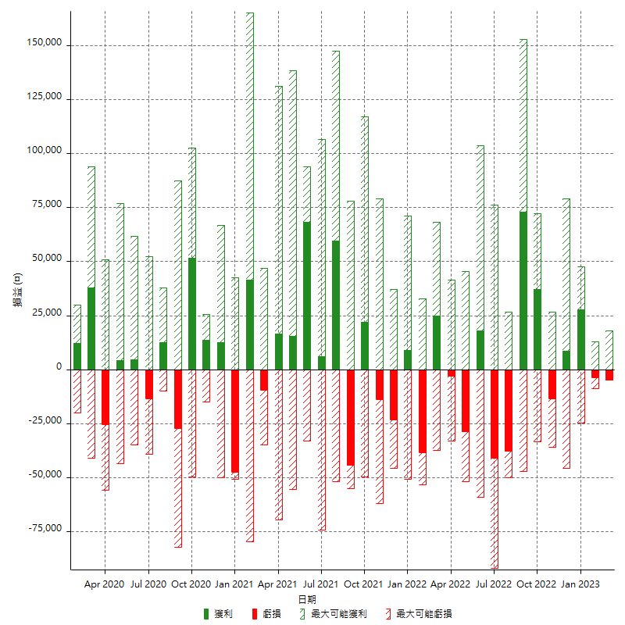

每月獲利和虧損 (%)

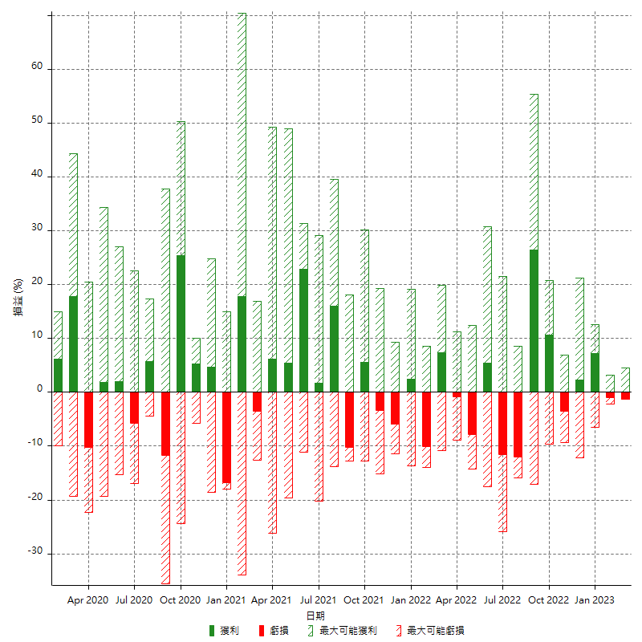

每月累積淨利

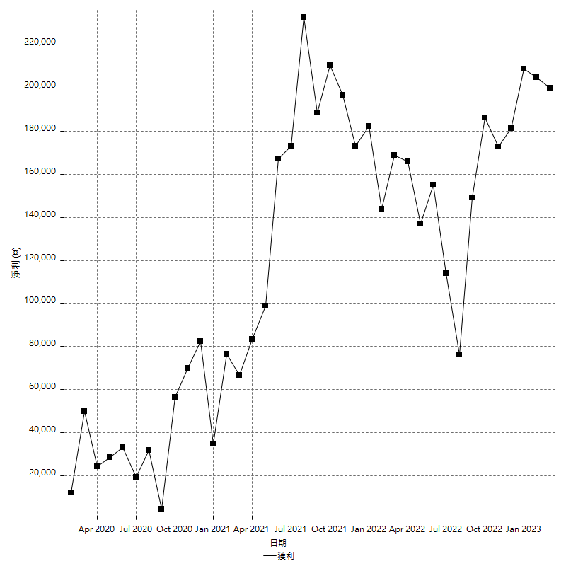

每月平均獲利

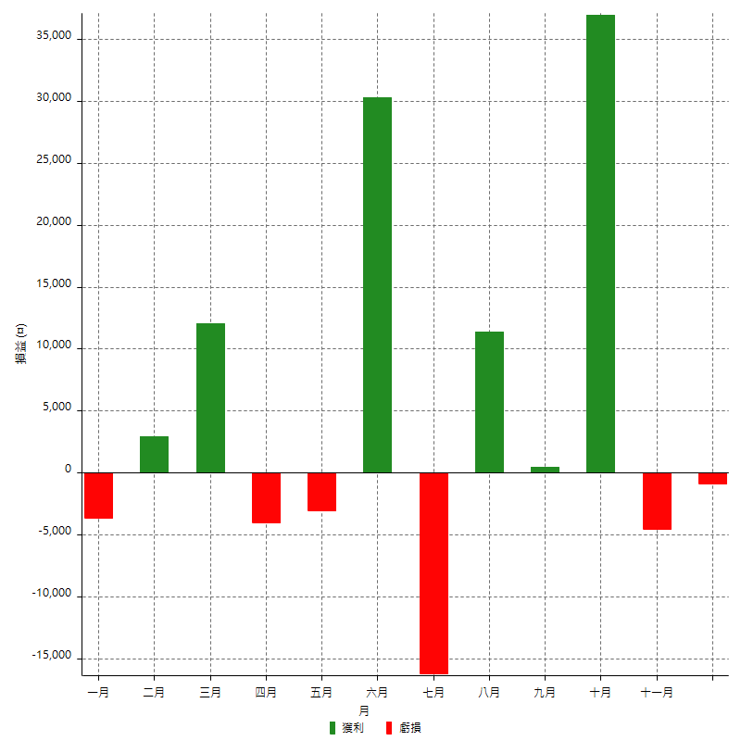

年獲利和虧損

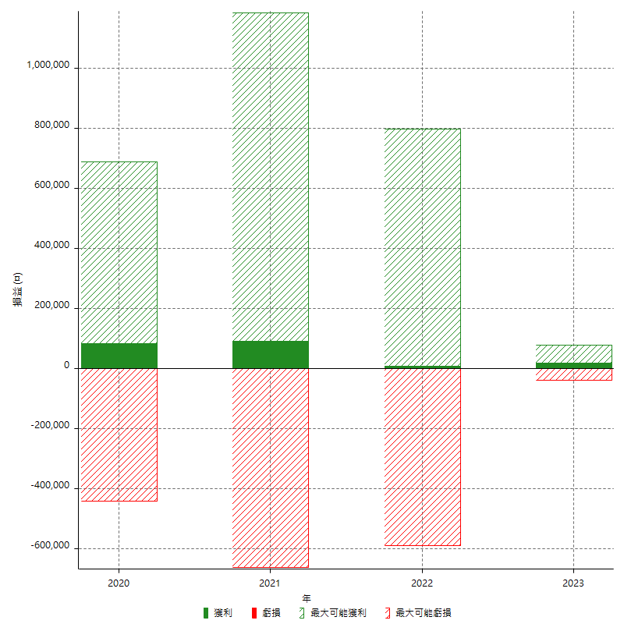

年獲利和虧損 (%)

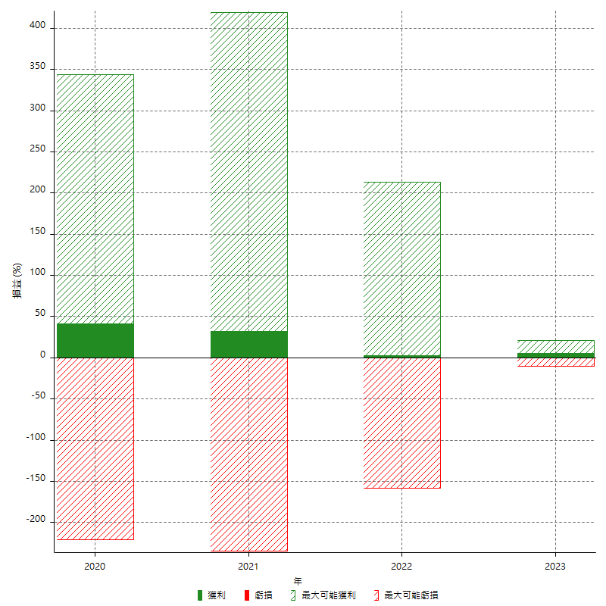

每年累積淨利

